Bens Tombados
 |  |  | RELAÇÃO DE BENS TOMBADOS
Bens Protegidos (Nº lista) | Imagens | Nome | Endereço | Lote Fiscal | Área de Proteção Cultural (APC) | AE (Área Envoltória) | Lote fiscal da Área envoltória | Proteção | Instância | DADOS CONDEPASA |  |  |  | DADOS CONDEPHAAT |  |  | DADOS IPHAN |  | Uso original | Estado de Conservação | Estado de originalidade (Pós tombamento) | Uso atual | Proprietário atual | Observações
 |  |  |  |  |  |  |  |  |  | Nº Processo | Resolução de Tombamento | Livro do Tombo | Diário Oficial | Nº Processo | Resolução de Tombamento | Livro do Tombo | Nº Processo | Livro do Tombo
1 |  | Casa de Câmara e Cadeia, e a área arborizada que a ambienta | Praça dos Andradas s/n° - Centro | 25035002 | APC1 | 300 metros | - | Tombado por Ex Officio | IPHAN/CONDEPHAAT/CONDEPASA | 16731/1990-51 | Resolução SC 01/1990 | Livro Tombo 1, inscrição 1, pág. 1 | 1990-05-23 | 360/1973 | - | - | 545-T-56 | Livro das Belas Artes, inscrição 448, vol. 1, fl. 83 em 12/05/1959 | Institucional | Bom | Regular | Cultural/institucional | Estado de São Paulo
2 | 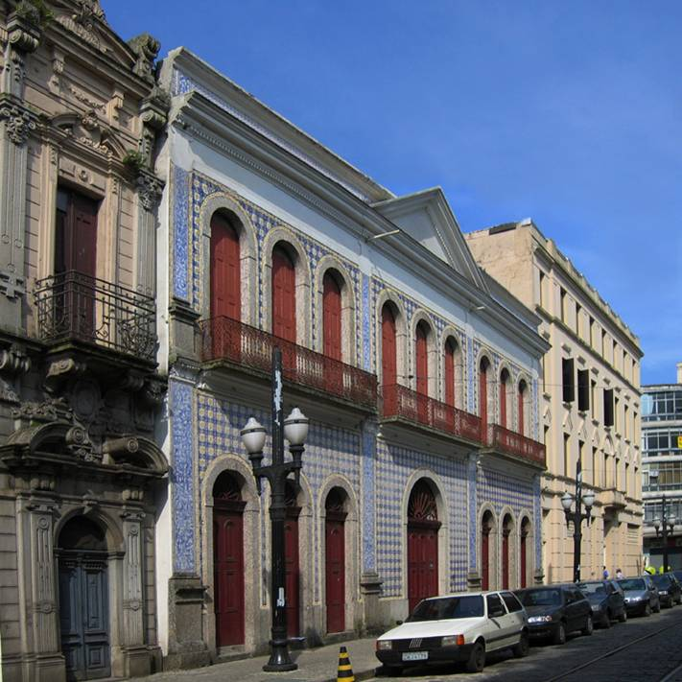 | Casa da Frontaria Azulejada | Rua do Comércio n° 92, 94, 96 e 98 - Centro | 2500400 | APC1 | 300 metros | - | Tombado por Ex Officio | IPHAN/CONDEPHAAT/CONDEPASA | 16731/1990-51 | Resolução SC 01/1990 | Livro Tombo 1, inscrição 2, pág. 1 | 1990-05-23 | 22046/1982 | - | Inscrito no Livro Tombo Histórico n.º 220, p. 67, em 19/01/1987 | 751-T-65 | Livro Histórico inscrição 441, vol. 1, fl. 72 em 03/05/1973 | Residencial | Regular | A ser avaliado | Cultural | Prefeitura Municipal de Santos
3 | 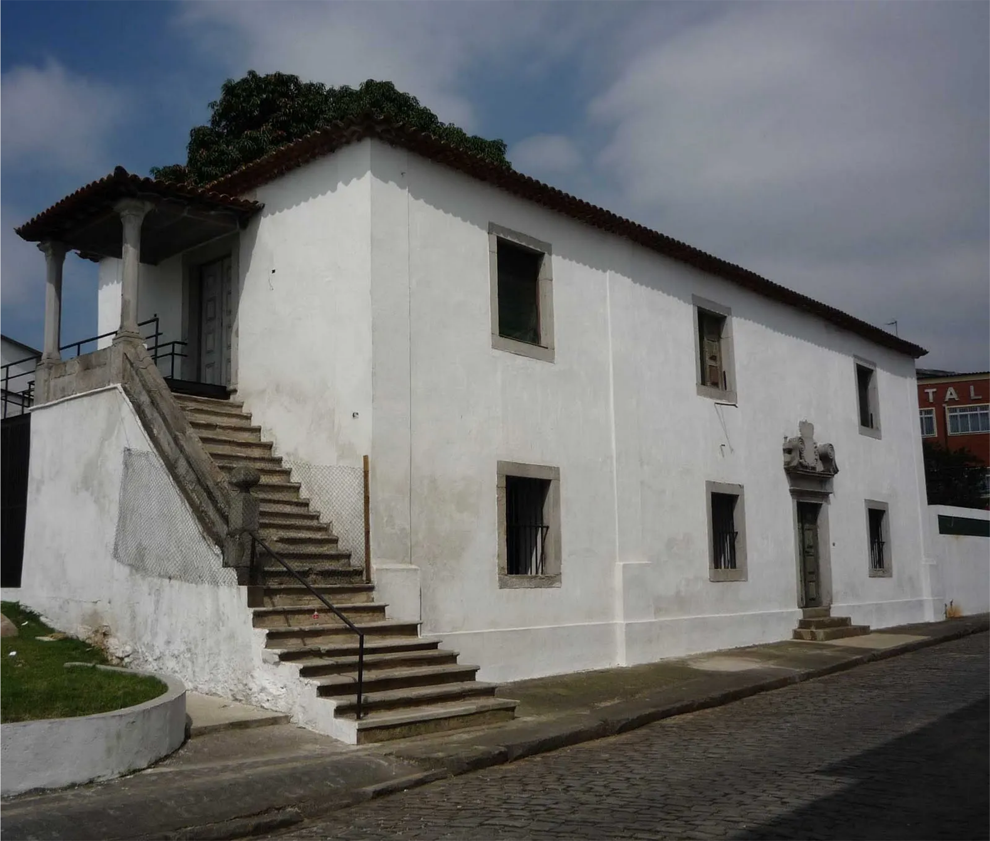 | Casa do Trem Bélico | Rua Tiro Onze s/nº - Centro | 26004040 | APC1 | 300 metros | - | Tombado por Ex Officio | IPHAN/CONDEPHAAT/CONDEPASA | 16731/1990-51 | Resolução SC 01/1990 | Livro Tombo 1, inscrição 3, pág. 1 | 1990-05-23 | 359/1973 | - | Inscrito no Livro Tombo Histórico n.º 1, sob n.º 142, pág. 26, em 29/05/1981 | 219-T-39 | Livro das Belas Artes nº inscrição 277, vol. 1, fl.48 em 19/02/1940 e Livro Histórico nº inscrição 124, vol. 1, fl.22 em 19/02/1940 | Militar | Bom | Bom | Cultural | Prefeitura Municipal de Santos
4 | 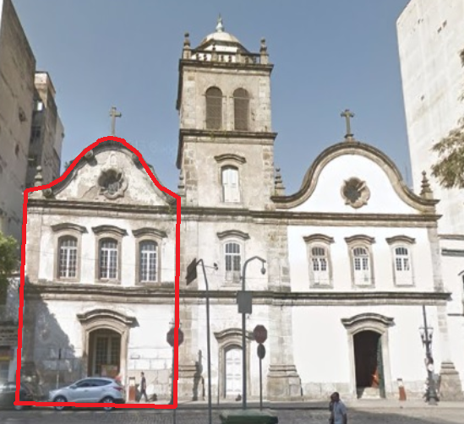 | Igreja da Ordem Terceira de Nossa Senhora do Carmo | Praça Barão do Rio Branco n°26 - Centro | 26009041 | APC1 | 300 metros | - | Tombado por Ex Officio | IPHAN/CONDEPHAAT/CONDEPASA | 16731/1990-51 | Resolução SC 01/1990 | Livro Tombo 1, inscrição 4, pág. 1 | 1990-05-23 | 358/73 | - | Tombamento Ex Officio, em 30/10/1981 | 216-T-39 | Livro das Belas Artes inscrição 299, vol. 1, fl. 51, em 24/03/1941, Livro Histórico inscrição 162,vol. 1, fl. 27 em 24/03/1941, outras inscrições Livro das Belas Artes vol. 1, fl. 49, inscrição 284 de 24/04/1940 | Religioso | Regular | Bom | Religioso | Privado | Tombamento somente da Igreja da Ordem Terceira (sem a Torre Sineira, pertencente à Ordem Primeira). O tombamento abrange o acervo de documentos antigos do arquivo da Ordem 3ª do Carmo"."O tombamento inclui todo o seu acervo, de acordo com a Resolução do Conselho Consultivo da SPHAN, de 13/08/85, referente ao Proc. Administ. nº 13/85/SPHAN (Fonte: IPHAN)
5 | 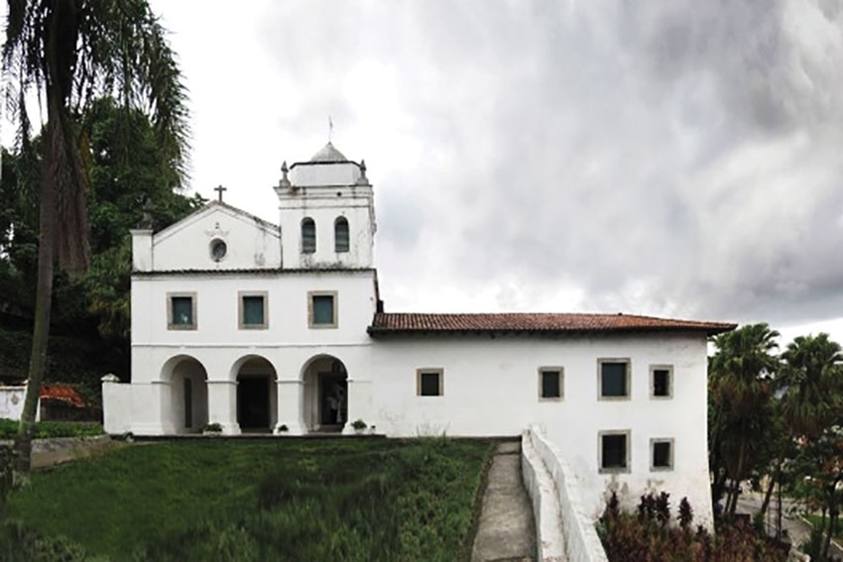 | Igreja e Mosteiro de São Bento, inclusive as imagens e alfaias | Rua Visconde de Embaré n°0 - Centro | 24014027 | APC1 | 300 metros | - | Tombado por Ex Officio | IPHAN/CONDEPHAAT/CONDEPASA | 16731/1990-51 | Resolução SC 01/1990 | Livro Tombo 1, inscrição 5, pág. 2 | 1990-05-23 | 357/1973 | - | em 13/08/1979 | 348-T | Livro das Belas Artes, inscrição 314, vol. 1, fl. 66, em 18/03/1948 | Religioso | Bom | Bom | Religioso/cultural | Privado | Igreja e Mosteiro de São Bento, compreendendo o edifício e as seguintes peças de escultura: imagens de Nossa Senhora do Monteserrate, em barro, da autoria de Fr. Agostinho de Jesus; de Nossa Senhora da Conceição, do mesmo artista; de Santa Luzia; de São Bento, em madeira; de Sta. Gertrudes; de N. Sra. da Conceição, em barro; de Cristo crucificado, em marfim; idem, em madeira (duas); Sagrada Família, em madeira; Sant´Ana e N. Sa. Menina, em barro; Painéis, dois, pintados sobre madeira (“A Anunciação” e “A Visitação”); dois castiçais de prata; uma custódia de prata. O tombamento inclui todo o seu acervo, de acordo com a Resolução do Conselho Consultivo da SPHAN, de 13/08/85, referente ao Proc. Administ. nº 13/85/SPHAN (Fonte: IPHAN)
6 | 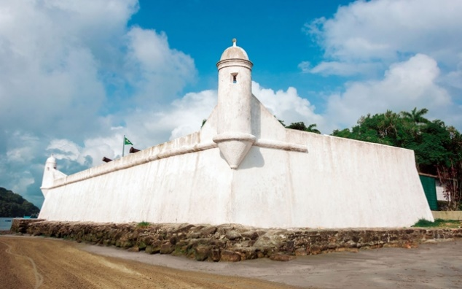 | Fortaleza de São Tiago ou de São João | Município de Bertioga | não cadastrado | Fora de APC | 300 metros | - | Tombado por Ex Officio | IPHAN/CONDEPHAAT/CONDEPASA | 16731/1990-51 | Resolução SC 01/1990 | Livro Tombo 1, inscrição 6, pág. 2 | 1990-05-23 | 361/1973 | - | em 24/10/1980 | 219-T | inscrição 123, Livro Histórico, fl. 22, inscrição 278, Livro das Belas Artes, fl. 48, em 19-11-1940 | Militar | Bom | Bom | Sem uso | União | Não pertence mais ao município de Santos
7 | 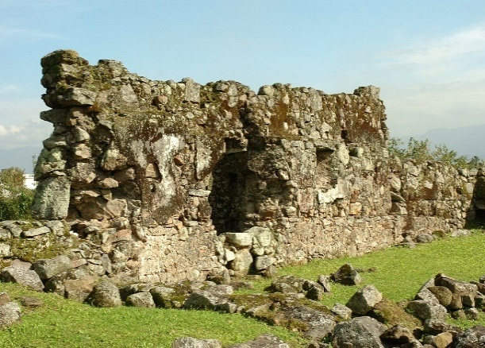 | Ruínas do Engenho dos Erasmos | Rua Alan Ciber Pinto n°96 - Vila São Jorge | 41043006 | Fora de APC | 300 metros | - | Tombado por Ex Officio | IPHAN/CONDEPHAAT/CONDEPASA | 16731/1990-51 | Resolução SC 01/90 | Livro Tombo 1, inscrição 7, pág. 2 | 1990-05-23 | 362/1973 | - | - | 678-T-62 | Livro Histórico inscrição 360, vol. 1, fl.59 em 02/07/1963 | Arqueológico | Bom | Bom | Cultural | USP
8 | 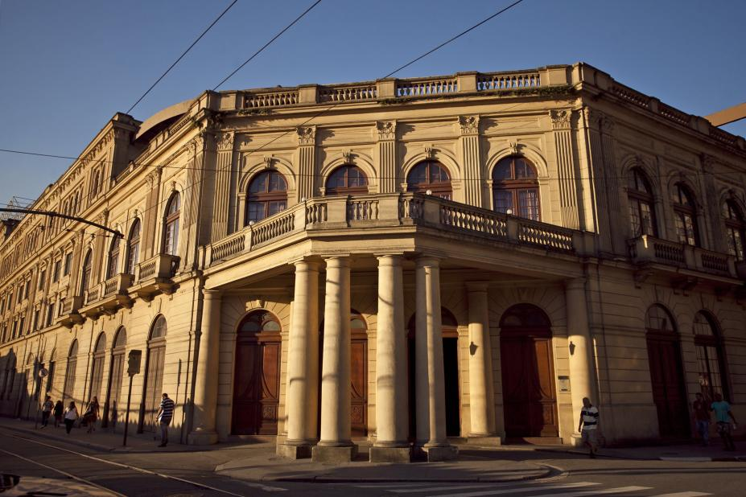 | Teatro Coliseu | Rua Amador Bueno n°237 - Centro | 36004037 | APC1 | 300 metros | - | Tombado por Ex Officio | IPHAN/CONDEPASA | 16731/1990-51 | Resolução SC 01/90 | Livro Tombo 1, inscrição 8, pág. 2 | 1990-05-23 | 22273/1982 | Resolução SC-29 de 19/12/1989 | - | - | - | Cultural | Bom | Bom | Cultural | Prefeitura Municipal de Santos
9 | 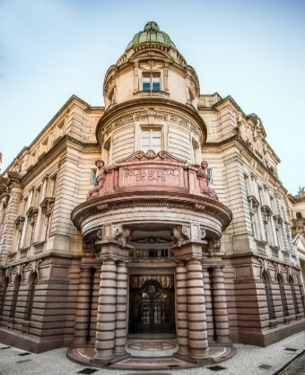 | Bolsa Oficial de Café | Rua 15 de Novembro n°95 - Centro | 25007001 | APC1 | 300 metros | - | Tombado por Ex Officio | IPHAN/CONDEPHAAT/CONDEPASA | 16731/1990-51 | Resolução SC 01/90 | Livro Tombo 1, inscrição 9, pág. 2 | 1990-05-23 | 421/1974 | Resolução SC 36 de 22/09/1981 | - | 1514-T-03 | Livro Belas Artes inscrição 630, vol. 2, fls. 59-60 em 03/01/2012 e Livro Histórico inscrição 600, vol. 3, fls. 20-21 em 03/01/2012 | Institucional | Bom | Bom | Cultural | Estado de São Paulo
10 | 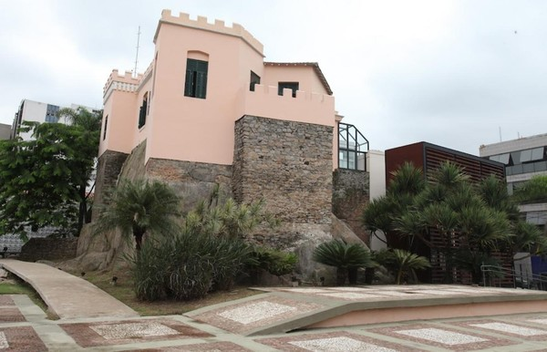 | Sítio Remanescente do Outeiro de Santa Catarina, incluindo residência Dr. João Éboli | Rua Visconde do Rio Branco n°48 - Centro | 26012017 | APC1 | 300 metros | - | Tombado por Ex Officio | CONDEPHAAT/ CONDEPASA | 16731/1990-51 | Resolução SC 01/90 | Livro Tombo 1, inscrição 10, pág. 2 | 1990-05-23 | 24317/1985 | Resolução SC 7 de 09/04/1986 | - | - | - | Evocação | Bom | Bom | Institucional | Prefeitura Municipal de Santos
11 | 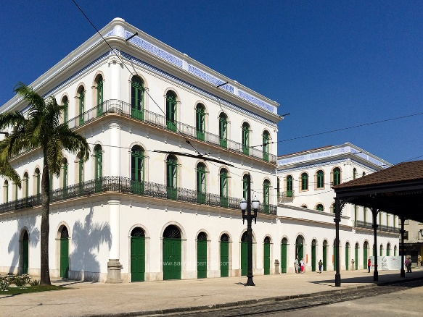 | Edifício do Largo Marquês de Monte Alegre (Museu Pelé/ Casarão do Valongo) | Largo Marquês de Monte Alegre n° 6, 8, 13 | 2503400 | APC1 | 300 metros | - | Tombado por Ex Officio | CONDEPHAAT/ CONDEPASA | 16731/1990-51 | Resolução SC 01/90 | Livro Tombo 1 , inscrição 11, pág. 3 | 1990-05-23 | 429/1974 | Resolução SC 4 de 03/02/1983 | - | - | - | Institucional | Bom | Bom | Cultural | Prefeitura Municipal de Santos
12 | 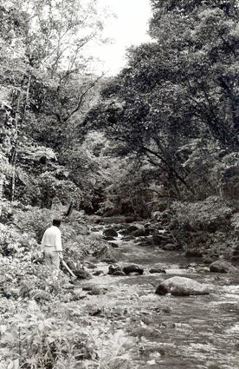 | Ruínas do Engenho do Rio Quilombo | Vale do Rio Quilombo, área continental | não cadastrado | Fora de APC | 300 metros a partir dos limites do Vale do Quilombo (ver mapa IDE-SP) | - | Tombado por Ex Officio | CONDEPHAAT/ CONDEPASA | 16731/1990-51 | Resolução SC 01/90 | Livro Tombo 1, inscrição 12, pág. 3 | 1990-05-23 | 382/1973 |  | Tombamento em 18/03/1974, (DOE 19/03/1974) | - | - | Arqueológico | A ser avaliado | A ser avaliado | Arqueológico | -
13 | 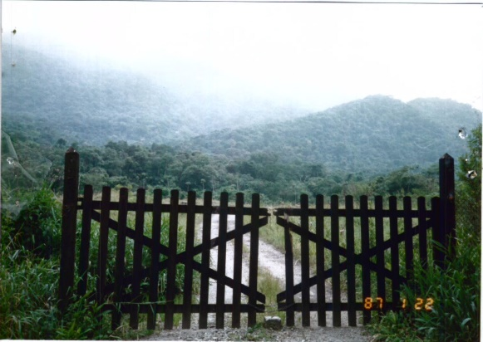 | Parte remanescente do Vale do Quilombo, não incluída no tombamento da Serra do Mar e de Paranapiacaba | Vale do Rio Quilombo, área continental | não cadastrado | Fora de APC | Art 3° - O Perímetro da área tombada inicia-se na Rodovia Piaçaguera-Guarujá, a altura do quilômetro 66, onde a mesma é interceptada pela cota altimétrica 100 metros da Serra do Quilombo; segue pela cota altimétrica 100 metros ruma NE, acompanhando o perímetro da área tombada pela Resolução 40, de 6-6-85, da Secretaria da Cultura do Estado de São Paulo, até onde a mesma intercepta o Rio Quilombo; a partir deste ponto, segue a conta altimétrica 100 metros da Serra do Morrão, em direção SW, acompanhando ainda o perímetro da área tombada pela Resolção 40, até onde a mesma é interpretada pela divisa dos Municípios de Santos e Cubatão; deste ponto acompanha a divisa municipal rumoS até onde esta é interpretada pela Rodovia Piaçaguera-Guaruj; desde ponto segue pela Rodovia até se encontrar com o ponto inicial. Fica excluída deste tombamento a área abrangida pelo tombamento do Engenho do Quilombo, de acordo com o disposto na Resolução de 19-3-74, da Secretaria da Cultura, publicada no D.O. de 19/03/1974, e retificada no dia 20/03/1974. | - | Tombado por Ex Officio | CONDEPHAAT/ CONDEPASA | 16731/1990-51 | Resolução SC 01/90 | Livro Tombo 1, inscrição 13, pág. 3 | 1990-05-23 | 25050/1987 | Resolução SC 60 de 22/10/1988 | - | - | - | Ambiental/Arqueológico | A ser avaliado | A ser avaliado | Ambiental/Arqueológico | -
14 | 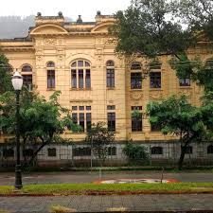 | Escola Estadual Dr. Cesário Bastos | Praça Narciso de Andrade s/nº - Vila Mathias | 3501400 | Fora de APC | Nível de Proteção 2 (NP2): R. Júlio Conceição n°s 18, 20/22, 24, R. Dr. Antônio Bento n°s 1/3 (inclui av. Rangel Pestana n° 127), s/n° (inclui pça. Belmiro Ribeiro n° 1), Av. Ana Costa n°s 01/03 (inclui Av. Rangel Pestana n°32), 5 Av. Rangel Pestana n°s 92, 94, 98, 126, 140, s/n°, 154, 156, 158, 160, 162,164, Av. Rangel Pestana n°s 89, 91/93, 101/109 (inclui av. Sem. Pinheiro Machado n° 02/10), 111, 113, 115, 121/125, 127, Praça Belmiro Ribeiro n°s 01, 02, 03, 04, 06, 07, 08, Praça Narciso de Andrade n°s 32, 36, 37, 38/39, 40, 41, 42, 43, Av. Senador Pinheiro Machado n°s 02/10, R. Treze de Maio n°s 03, 09, R. João Éboli n° 02, 05, 08. Nível de Proteção 3 (NP3): R. Júlio Conceição s/n° (inclui av. Rangel Pestana n° 99), n° 05, Av. Rangel Pestana n°s 99, 117, Praça Belmiro Ribeiro n° 05, Praça Narciso de Andrade n°s 34, 35, 44, 46, 47, 48, 49, 50, 51, R. Treze de Maio n°s 01, 05, 07, R. Treze de Maio n°s 02/04, 06, R. João Éboli n°s 04, 06 Nível de Proteção 4 (NP4): R. Júlio Conceição n°s 21, 29, 31, 33, 39, 41, 43, 53, 57, 65, 26, 32, 40/42, 58, 62, 64, 66, 68, 70, R. Júlio de Mesquita n°s 148, 157, 158/160, 163, 166/174, s/n° (inclui R. Comendador Martins n° 63), s/n° (inclui R. Comendador Martins n°54/56), 171, 173, 179, 185/187, 189, 190, 191, 192, 194, 195, 196, 197, 198, 200, 201, 203, 205, 207, 209/211, 210, 220, 230/240 (inclui av. Ana Costa n°21), 233, s/n° (inclui Av. Ana Costa n°25), R. Luccas Fortunato n°s 78/80, 82/84, 86, s/n°, 96, 99, 106/114, 107, 109, 111, 113, 115/117, 116, 118/120, 119, 121, 126, 128/130, 132, 133, 146, 148, (Av. Ana Costa n°39, 40), R. Dr. Antonio Bento n°s 5, 7, 9, 11, 13, 15, 17, 22, 43, 45, 47, 49/51, 53, 60, Av. Senador Feijó n°s 300/318 (inclui R. João Éboli n°73), 320/322, 330/332, 334/336, 338, 340/350, 352/354, 356, 358, 378, 380, 382, 384, 388, 390/392, 394, 396/400, 402/400, 406, 414, Av. Ana Costa n°s 07, 09, 11, 13, 17, 20, 21, 25, 27, 28, 30, 31, 33, 34, 36, 38, 40, s/n°, Av. Rangel Pestana n°s 27/31, 33/39 40/44, 41 | Nível de Proteção 2 (NP2): R. Júlio Conceição nº20 (350120120) nº24 (350120130), av. Rangel Pestana n° 127 (350110130), Rua Antônio Bento s/n (450230100), Av. Ana costa 1/3 (350120010), nº5 (350120250), Av. Rangel Pestana nº140 (350150010), s/n°(350080040), Av. Rangel Pestana n°89 (360400050), 91/93 (360400040), 101/109 (350110010), (inclui av. Sen. Pinheiro Machado n°02/10 (350110010)), nº111 (350110180), 113 (350110170), nº115 (350110160), nº121/125 (9350110140), nº127 (350110130), Praça Belmiro Ribeiro n°01 (450060010), nº02 (450060020), nº03 (450060030), nº04(450060040), nº06(450060060), nº07(450060070), Praça Narciso de Andrade nº36 (350120040), nº37 (350120050), nº38/39 (350120060), nº40 (350120070), nº41 (350120080), nº42 (350120090), nº43 (350120100), Av. Senador Pinheiro Machado n°s 02/10 (350110010), R. Treze de Maio n°03 (360290190), nº09 (360290160), R. João Éboli nº05 (360490310). Nível de Proteção 3 (NP3): R. Júlio Conceição s/n° (nº0 tem três lotes), Av. Rangel Pestana n°99 (360400010), nº117(350110150), Praça Belmiro Ribeiro n°05 (450060050), Praça Narciso de Andrade nº34 (350120020), nº35 (350120030), nº44 (350120110), nº46 (360300260), nº47 (360300270), nº48 (360300280), nº49 (360300290), n°50 (360300300), nº51 (360300310), R. Treze de Maio n°01 (360290200), nº05 (360290180), nº07 (360290170). Nível de Proteção 4 (NP4): R. Júlio Conceição n°21 (360400370), nºs 29/31/33 (360400350), nº39/41/43 (460010250), nº53 (460010240), n°65 (460060300), n°26 (350120140), nº58 (450070070), nº62 (450070080), nº64 (450070090), n°66 (450070100), nº68 (450070110), nº70 (450070120), R. Júlio de Mesquita n°148 (360410200), nº157 (460020110), nº158/160 (360410220), nº163 (460020090), nº174 (360410250), s/n° (360420050), (inclui R. Comendador Martins n° 63), (inclui R. Comendador Martins n°54/56), nº171/173 (460020040), n°179 (460020010), nº187 (460010120), n°189 (460010110), n°190 (360400240), nº192 (360400250), n°194 (360400260), n°196/198 (360400270), n°197 (4600100 | Tombado | CONDEPHAAT/ CONDEPASA | 29991/1991-96 | Resolução SC 01/92 de 25/01/1992 | Livro Tombo 1, inscrição 14, pág. 3 | 1992-02-04 | 24929/1986 | Resolução SC 60 de 21/07/2010 |  |  |  | Educacional | Bom | Bom | Educacional | Fazenda do Estado de São Paulo | (Área envoltória conta dentro do processo, mas não no texto da resolução)
15 | 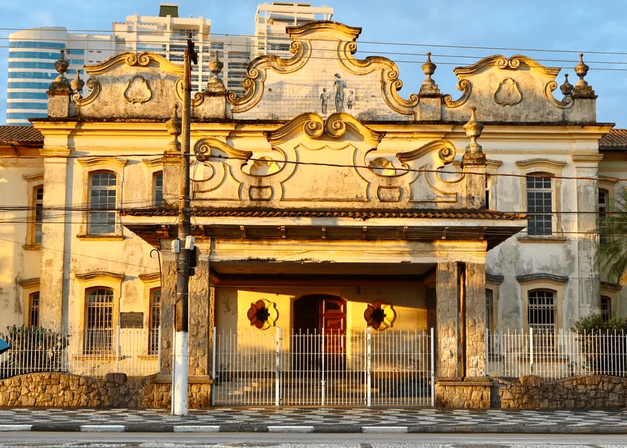 | EESG Dona Escolástica Rosa | Avenida Bartolomeu de Gusmão n°111 - Aparecida | 78059038 | Fora de APC | Dentro dos limites do lote, tendo o seu conjunto os seus seguintes níveis de proteção: Tombado - Edificação principal (bloco 1); Nível 1 de Proteção - NP1 para a edificação designada como "Capela"; Nível 2 de Proteção - NP2 para as edificações designadas como "Casa do Administrador" (bloco 2) e "Encadernação"; Nível 3a de Proteção - NP3a para as demais edificações (blocos 3,4,5 e 6) | - | Tombado | CONDEPHAAT/ CONDEPASA | 34436/1991-02 | Resolução SC 02/92 de 25/01/1992 | Livro Tombo 1, inscrição 15, pág. 3 | 1992-02-04 | 63865/2011 | Resolução SC-63 de 07/08/2013 |  |  |  | Educacional | Ruim | Bom | Sem uso | Privado
16 | 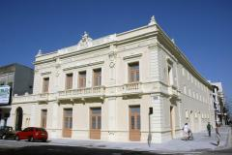 | Ruínas do antigo Teatro Guarany | Praça dos Andradas; esquina R. Amador Bueno n°22 - Centro | 35016002 | APC1 | 300 metros | - | Tombado | CONDEPHAAT/ CONDEPASA | 13244/1990-64 | Resolução SC 03/92 de 25/01/1992 | Livro Tombo 1, inscrição 16, pág. 3 | 1992-02-04 |  |  |  |  |  | Arqueológico | Bom | Bom | Cultural | Prefeitura Municipal de Santos | Reconstrução. Também integrante do Decreto 5436/2009 e Alegra Centro
17 | 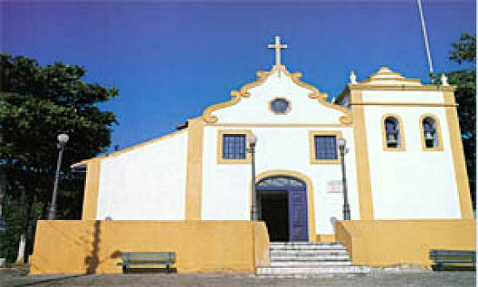 | Capela do Monte Serrat | Monte Serrat n°18 | 35027018 | Fora de APC | 300 metros | - | Tombado | CONDEPASA | 44947/1992-51 | Resolução SC 01/93 de 31/08/1993 | Livro Tombo 1, inscrição 17, pág. 4 | 1993-08-31 |  |  |  |  |  | Religioso | Bom | Bom | Religioso | Privado
18 | 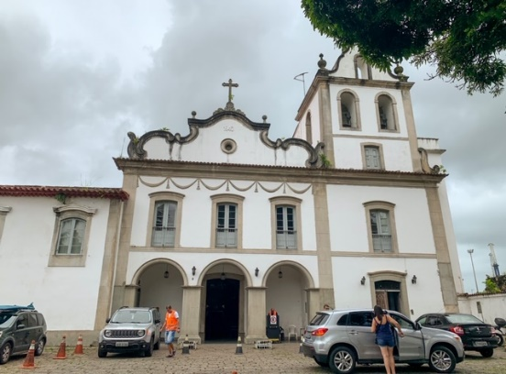 | Igreja de Santo Antônio do Valongo | Largo Marquês de Monte Alegre n° 18 - Valongo | 2503800 | APC1 | 300 metros | - | Tombado | IPHAN/CONDEPHAAT/CONDEPASA | 44951/1992-28 | Resolução SC 02/93 de 31/08/1993 | Livro Tombo 1, inscrição 18, pág 4 | 1993-08-31 | 22391/82 | Resolução 44 de 28/09/1995 | Livro Tombo Histórico: inscrição nº 318, p. 80, 31/01/1996.(DOE 28/10/1995, Poder Executivo, p.16) | 0556-T-57 | Livro Belas Artes, nº inscrição 622, vol. 2, fl. 49, em 05/05/2003. | Religioso | Bom | Bom | Religioso | Privado | Conjunto arquitetônico de Santo Antônio do Valongo (Igreja de Santo Antônio do Valongo e anexos conventuais, Capela e as instalações da Venerável Ordem Terceira de São Francisco da Penitência e demais dependências da Ordem Franciscana Secular - CONDEPHAAT).
19 | 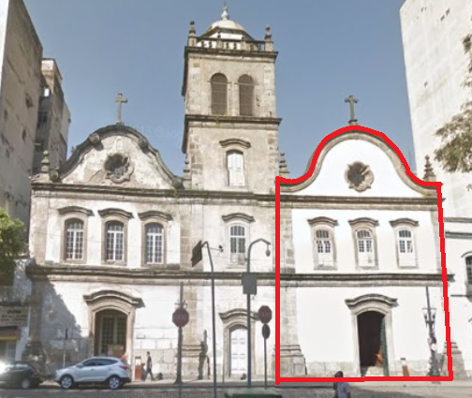 | Igreja da Ordem Primeira do Carmo | Praça Barão do Rio Branco n°16 - Centro | 2600900 | APC1 | 300 metros | - | Tombado | IPHAN/CONDEPASA | 44950/1992-65 | Resolução SC 03/93 de 31/08/1993 | Livro Tombo 1, inscrição 19, pág. 4 | 1993-08-31 |  |  |  |  |  | Religioso | Regular | Bom | Religioso | Privado | CONDEPASA: a Torre Sineira e remanescentes do Convento não são citados na Resolução SC 03/93. CONDEPHAAT: a Igreja da Ordem Primeira do Carmo não é tombada, é área envoltória não regulamentada de 300m de raio (Igreja da Ordem Terceira do Carmo; Bolsa Oficial do Café). IPHAN: Tombamento Provisório da Torre sineira da Ordem Primeira, Igreja da Ordem Primeira e remanescentes do convento.
20 | 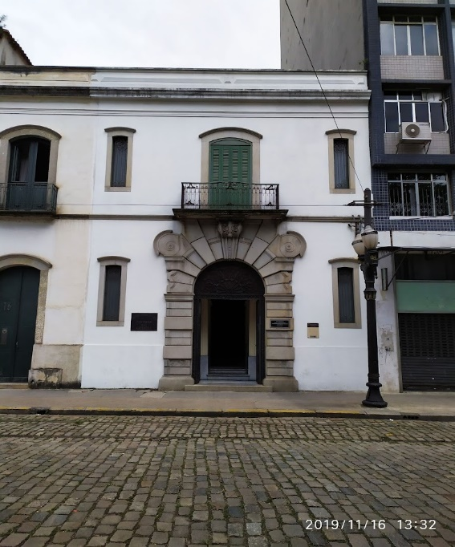 | Pantheon dos Andradas | Praça Barão do Rio Branco, s/nº - Centro | 26009040 | APC1 | 300 metros | - | Tombado | CONDEPASA | 44955/1992-89 | Resolução SC 04/93 de 31/08/1993 | Livro Tombo 1, inscrição 20, pág. 4 | 1993-08-31 |  |  |  |  |  | Evocação | Bom | Bom | Evocação | Prefeitura Municipal de Santos | Em instrução pelo IPHAN
21 | 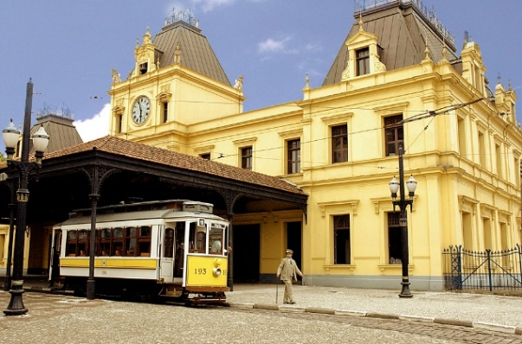 | Antiga Estação Ferroviária do Valongo (SPR - São Paulo Railway) | Largo Marquês de Monte Alegre s/nº - Valongo | 2503800 | APC1 | 300 metros | - | Tombado | CONDEPHAAT/ CONDEPASA | 44949/1992-86 | Resolução SC 05/93 de 31/08/1993 | Livro Tombo 1, inscrição 21, pág. 4 | 1993-08-31 | 22390/82 | Resolução 64 de 19/12/2017 | (DOE 22/12/2017 p.57). |  |  | Ferroviário | Bom | Regular | Institucional | -
22 | 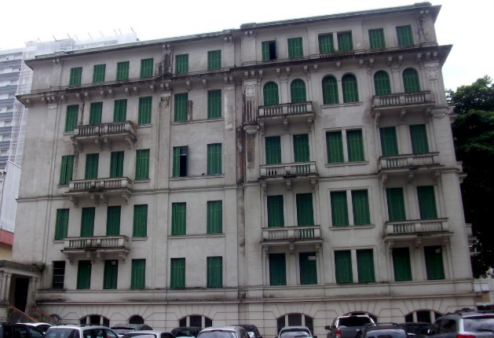 | Edifício Remanescente do Parque Balneário | Rua Carlos Affonseca, 180 | 65038003 | Fora de APC | 300 metros | - | Tombado | CONDEPASA | 48930/1993-81 | Resolução SC 01/94 de 30/09/1994 | Livro Tombo 1, inscrição 22, pág. 4 | 1991-11-04 |  |  |  |  |  | Comércio/Serviços | Bom | Bom | Sem uso | Privado
23 | 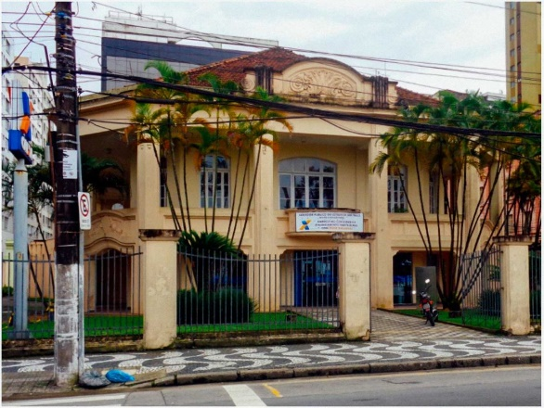 | Antigo Edifício da Caixa Econômica Federal | Avenida Presidente Wilson n°13 - Gonzaga | 65033039 | Fora de APC | 300 metros | - | Tombado | CONDEPASA | 29896/1994-16 | Resolução SC 02/94 de 02/02/1995 | Livro Tombo 1, inscrição 23, pág. 4 | 1995-02-16 |  |  |  |  |  | Comércio/Serviços | Bom | Bom | Sem uso | Privado
24 | 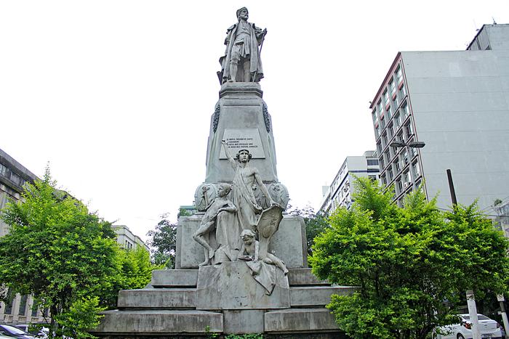 | Monumento a Brás Cubas | Praça da República - Centro | 26027001 | APC1 | Art. 3º: A área envoltória do bem tombado fica delimitada por perímetro que abrange os imóveis localizados à Praça Barão do Rio Branco do nº10 ao nº30, à Praça Antônio Teles do nº 01 ao 28, incluindo as praças propriamente ditas e os nºs 02, 04 e 05 da Rua Visconde do Rio Branco. | Praça Barão do Rio Branco nº12 (260090370), nº14/15 (260090390), nº16 (260090010), nº26 (260090410), nº30 (260010070), Praça Antonio Telles nº8/12 (260120020), nº14/15 (260030130), Rua Visconde do Rio Branco nº4 (260120042), nº5 (260030120) | Tombado | CONDEPASA | 11328/1996-77 | Resolução SC 01/97 de 20/05/1997 | Livro Tombo 1, inscrição 24, pág. 5 | 7/08/1997 pág. 8 |  |  |  |  |  | Evocação | Bom | Regular | Evocação | Prefeitura Municipal de Santos
25 | 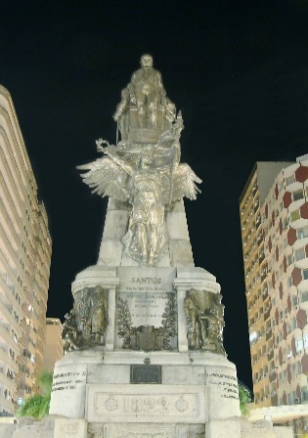 | Monumento Comemorativo da Independência do Brasil em Glorificação aos Irmãos Andradas | Praça Independência - Gonzaga | 65043001 | Fora de APC | Art.3º: A área envoltória do bem tombado fica delimitada por um perímetro que abrange a Praça Independência e os imóveis de nºs 01 ao 21 que confrontam com essa Praça, incluindo os nºs 02 a 28 e os nºs 01 a 11 da Av. Mal. Deodoro; os nºs 04, 08 e 13 da Av. Mal. Floriano Peixoto; os nºs 530, 532, 536, 538 e 515 a 525 da Av. Dona Ana Costa; os nºs 02 a 06 da Rua Dr. Othon Feliciano; os nºs 20 a 38 e os nºs 29 a 41 da Rua Goitacazes e os nºs 49 a 63 da Rua Dr. Galeão Carvalhal. | Praça da independência nº1 (65020042) nº4 (65027017), nº6 65027018, º14 (65034004),nº 15 (65036006), nº17 (65037008), nº 18 (65028018), nº21 (65028019), Av. Mal Deodoro nº02/4/6/8 (65020042), nº14 (650200190), nº3/5/7 (650270170), Av. Mal Floriano Peixoto nº4/8 (650270180), nº13 (650340040), Av. Ana Costa nº530/532 650200420), nº536/538 (650340050) nº515 a 525 (650360060), Rua Othon Feliciano nº2 a 6 (650340050), Rua Goytacazes nº20 a 38 (650370080), Dr. Galeão Carvalhal nº49/51 (650370080), nº50 (650280160), nº54 (650280170) | Tombado | CONDEPASA | 11329/1996-30 | Resolução SC 02/97 de 20/05/1997 | Livro Tombo 1, inscrição 25, pág. 5 |  |  |  |  |  |  | Evocação | Bom | Regular | Evocação | Prefeitura Municipal de Santos
26 | 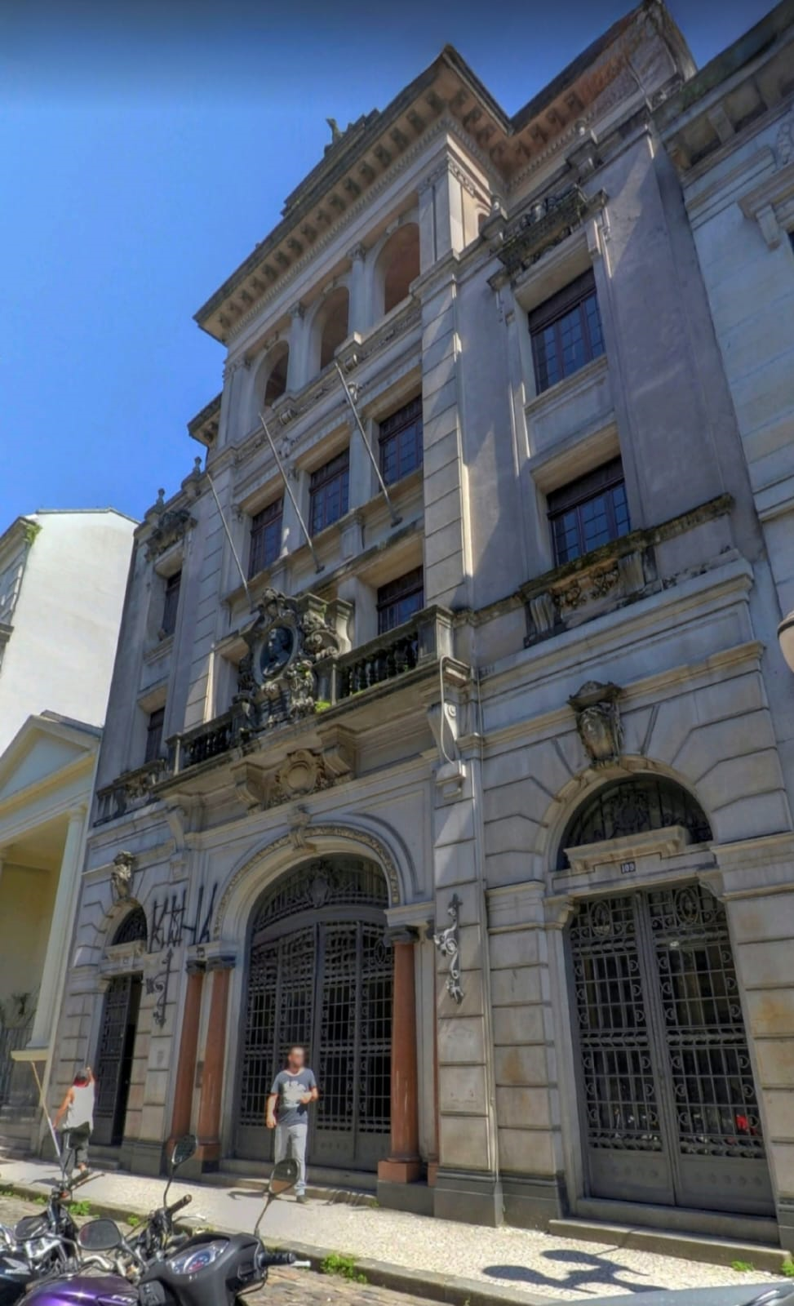 | Antigo COMIND e passeio fronteiriço em tesselas | Rua XV de Novembro n°103 a 109 - Centro | 25007017 | APC1 | Art. 3º: A área envoltória do bem tombado fica definida por perímetro que abrange os imóveis localizados à Rua Quinze de Novembro entre a Rua Comércio e a Rua Augusto Severo, à Rua Frei Gaspar entre a Praça Azevedo Júnior e a Rua Cidade de Toledo, à Rua Riachuelo entre a Rua Tuiuti e a Praça Mauá e à Rua Tuiuti entre as ruas Frei Gaspar e Riachuelo. | Rua Quinze de Novembro - lado par nº26 (250060040), nº44 (250210010), nº46 (250210020), nº52 (250210030), nº56 (250210040), nº62 (250210050), nº (250210060), nº72 (250210070), nº80 (250210080), nº84 (250130270), nº (250130010), nº92 (250130020), nº94 (250130030), nº100 (250130040), nº104 (250130050), nº108 (250130060), nº112 (250130070), nº114 (250130080), nº124 (250130100), nº126 (250130110), nº152 (250140030), nº158 (250140040), nº162 (250140050), nº166 (250140060), nº170 (250140070) nº178 (250140160), nº184 (250150010), nº188 (250150020), nº200 (250150030), nº206 (250150050); Rua Quinze de Novembro - lado ímpar nº41 (250060120), nº47 (250060110), nº49 (250060100), nº53 (250060090), nº59 (250060150), nº63 (250060080), nº65 (250060070), nº75 (250060050), nº95 (250070010), nº99 (250070180), nº109 (250070170), nº113 (250070160), nº115 (250070150), nº121 (250070140), nº123 (250070130), nº129 (250070120), nº133 (250070110), nº137 (250070100), nº141 (250080160), nº119 (250080150), nº155 (250080140), nº157 (250080130), nº163 (250080120), nº165 (250080110), nº171 (250080100), nº175 (250080090), nº179 (250090070), nº183 (250090060), nº195 (250090030); Rua Frei Gaspar nº (250060160), nº12 (250060020), nº22 (250060030), nº24 (250060040), nº36 (250210090), nº40 (250210100), nº42 (250210110), nº44 (250210120); Rua Riachuelo nº7 (250080170), nº9 (250080160), nº27 (250140010) | Tombado | CONDEPASA | 14110/1995-48 | Resolução SC 03/97 de 20/05/1997 | Livro Tombo 1, inscrição 26, pág 5 |  |  |  |  |  |  | Comércio/Serviços | Bom | Bom | Sem uso | Privado
27 | 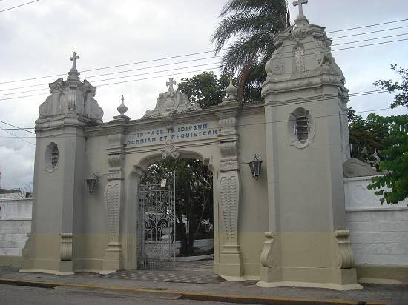 | Cemitério do Paquetá | Rua Dr. Cóchrane nº0 - Paquetá | 37003001 | APC2 | Art. 3º: A área envoltória do bem tombado fica delimitada por um perímetro que abrange o Cemitério do Paquetá; os imóveis da rua São Francisco, lado par, do nº 394 ao nº 436, lado ímpar, do nº 395 ao nº429; os imóveis da Praça Iguatemi Martins, do nº 01 ao nº 154 o edifício do Mercado Municipal e a Doca do Mercado; os imóveis da Rua Dr. Cóchrane, lado par, do nº 134 ao nº 184, lado ímpar, do nº 161 ao nº 191. | Av São Francisco lado par (nº394: 36015013, nº346: 36015014, nº398: 36015015, nº400: 36015016, nº402: 36015017, nº418: 36015018, nº412: 36015019, nº414: 36015020, nº416: 36015021, nº418: 36015022, nº420: 36015023, nº422: 36015024, nº424:36015025, nº426: 36015026, nº430: 36015027, nº432: 36015028, nº434: 36015029, nº436: 36015030), Av São Francisco lado ímpar (nº395: 36009055, nº397: 36009054, nº399: 36009053, nº401: 36009052, nº403: 36009051, nº405: 36009050, nº409: 36009048, nº411: 36009047, nº413: 36009046, nº415: 36009045, nº417: 36009044, nº419: 36009043, nº421: 36009042, nº423: 36009041, nº425: 36009040, nº427: 36009039, nº429: 36009038, Praça Iguatemi Martins nº1: 37004027, nº5: 37004028, nº8: 37004029, nº11: 37004030, nº14: 37004031, nº17: 37004032, nº20: 37004033, nº23: 37004034, nº26: 37004035, nº29: 37004037, nº36: 37004038, nº38: 37004039, nº42: 37004040, nº45: 37004041, nº51: 37004042, nº53: 37004043, nº56: 37004044, nº60: 37004045, nº62:37004046, nº64: 37004047, nº66:37004048, nº68: 37004049, nº73: 37004063, nº85: 37004052, nº93: 36022008, nº100: 36022009, nº102: 36022010, nº104: 36022011, nº109: 36022012, nº111: 36022013, nº114:36022014, nº117: 36022015, nº120: 36022016, nº126: 36022017, nº132: 36022018, nº136: 36022019, nº137: 36022020, nº14136022021, nº148: 36022022, nº149: 36022023, nº 154: 36022024) Edifício do Mercado Municipal: 360470020, Doca do Mercado: 36047001, Rua Dr. Cochrane lado par (nº136: 36009031, nº142: 36009032, nº148: 36009033, nº150: 36009034, nº152: 36009035, nº154: 36009036, nº156: 36009037, nº162: 36009038, nº176: 36015029, nº178: 36015032, nº180: 36015033, nº182: 36015034, Rua Dr. Cochrane lado ímpar (nº161: 37004062, nº163: 37004061, nº165: 37004060, nº167: 37004059, nº169: 37004058, nº171: 37004057, nº175: 37004056, nº181: 37004055, nº185: 37004053, nº189: 37004052 | Tombado | CONDEPASA | 46253/1995-55 | Resolução SC 01/98 de 06/05/1998 | Livro Tombo 1, inscrição 27, págs 5-6 | 1998-05-07 |  |  |  |  |  | Evocação | Regular | Regular | Evocação | Prefeitura Municipal de Santos | Elementos tombados: Portal Monumental com inscrição em latim; traçado da circulação interna; Capela do Santo Cristo com peças sacras; túmulos: Cemitério dos Estrangeiros em Santos, Ana Franco Maylasky, Carlota Patusca Guimarães, Francisco Martins dos Santos, Henrique Armando de Azevedo, José Serafim Cardoso, Manoel Joaquim Ferreira Neto, Maria Carlota Porchat de Assis, Maria Piedade de Souza e Costa, Rodolpho M. Guimarães, Silvino Alves Correa, Thomaz Antonio de Azevedo, Vicente Augusto de Carvalho, Ernesto Cândido Gomes, Jazigo da Família Macuco Borges, Antônio da Silva Azevedo Júnior, Antônio Bias da Costa Bueno, José Domingues Martins, Joaquim Xavier da Silveira, José Olímpio Lima, Benedito Calixto de Jesus, Carlos Augusto Vasconcelos Tavares, João Galeão Carvalhal, José Martins Fontes, Dr. Alamir Martins, Júlio Ribeiro.
28 | 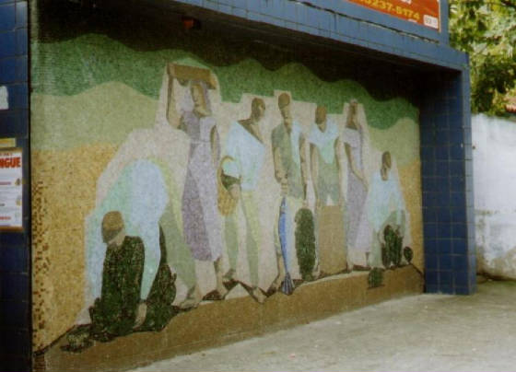 | Mural de autoria do artista plástico Clóvis Graciano | Avenida Senador Pinheiro Machado n°618 - Marapé | 54020012 | Fora de APC | Art. 3º: A área envoltória do bem tombado fica restrita à área ocupada pelo Mural na fachada do edifício e área fronteiriça até o meio-fio. | - | Tombado | CONDEPASA | 23735/1998-80 | Resolução SC 02/98 de 19/11/1998 | Livro Tombo 1, inscrição 28, pág. 6 | 28/11/1998 pág. 10 |  |  |  |  |  | Artístico | Bom | A ser avaliado | Artístico | Privado
29 | 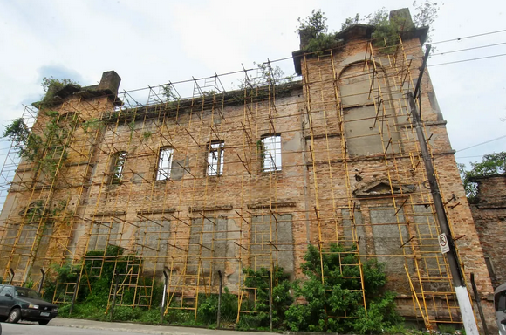 | Hospedaria dos Imigrantes | Rua Silva Jardim n°95 - Vila Nova | 37027001 | APC2 | Art. 3º: A área envoltória que protegerá a ambiência, visibilidade e destaque do bem tombado fica definida por um raio de 300m (trezentos metros) em torno do edifício, obedecida a normatização quanto aos níveis de proteção elaborada pelo CONDEPASA. | Nível de Proteção 2 (NP2) – Rua Henrique Ablas n°2 (360380060), n°6 (360380070), n°8(360380080), n°09/11 (360460340), n°12 (360380090), n°13 (360460330) , n°14 (360380100), n°17 (360460320), n°21 (360460300), n°23 (360460290), n°24 (360380120), n°25 (360460280), n°26 (360380130), nº28 (360380140), n°30 (360380150), n°31 (360460040), n°32 (360380160), n°33 (360460030), n°34 (3603801700), n°35 (360460020), n°37 (360460010), n°42 (360370150), n°57 (360450020), Rua Luiza Macuco n°9 (470010100), n°11 (470010090), n°15 (470010080), n°21 (470010050), n°23 (470010040), n°25 (470010030), n°27 (470010020), n°29 (470010010), n°40 (360460500), Rua Silva Jardim n°15 (370090320), n°17 (370090310), n°21 (370090290), n°23 (370090280), n°25 (370090270), n°27 (370090260), n°30 (360390130), n°32 (360390140), n°36 (360390160), n°37 (370090220), n°38 (360390170), n°39 (370090210), n°40 (360390180), n°41/43 (370090200), n°42 (360390190), n°44 (360390200), n°46 (360390210), n°52 (360460350), n°54 (360460360) , n°58 (360460370), n°62 (360460380), n°66 (360460390), n°68 (360460400), n°70 (360460410), n°72 (360460420), n°74 (360460430), n°76 (360460440), n°78 (360460450), n°80 (360460460), n°82 (360460470), n°84 (360460480), n°86 (360460490), n°107/111 (470010420), Rua Silvério Fontes n°41 (370100190), n°43 (370100180), n°45 (370100170), n°49 (370100150), n°51 (370100140), n°53 (370100130), n°55 (370100120), n°56 (370090100), n°57 (370100110), n°59 (370100100), n°60 (370090120), n°61 (370100090), n°62 (370090130), n°66 (370090140), n°68 (370090150), n°70 (370090160), n°72 (370090170), Rua Campos Melo n°8 (360370110), n°10 (360370120), n°12 (360370130), n°13 (360380240), n°14 (360370140), n°15 (360380230), n°17 (360380220), n°19 (360380210), n°34 (360450380), n°130 (460120210), Rua República Portuguesa n°3 (360390330), n°4 (360380010), n°5 (360390320), n°7 (360390310), n°8 (360380020), n°11 (360390300), n°12 (360380040), n°13 (360390290), n°14 (360380050), n°15 (360390280), n°17 (360390270), | Tombado | CONDEPASA | 70214/1997-21 | Resolução SC 03/98 de 02/12/1998 | Livro Tombo 1, inscrição 29, pág. 6 | 16/12/1998 pág. 8 |  |  |  |  |  | Assistência e saúde | Ruim | Regular | Sem uso | Fazenda do Estado de São Paulo | Nível de Proteção 2 (NP2) – Rua Henrique Ablas n°2, n°6, n°8, n°09, n°12, n°13/15, n°14, n°17, n°21, n°23, n°24, n°25, n°26, nº28, n°30, n°31, n°32, n°33, n°34, n°35, n°37, n°42, n°57, Rua Luiza Macuco n°9, n°11, n°13/15, n°21, n°23, n°25, n°27, n°29, n°40, Rua Silva Jardim n°15, n°17, n°19, n°20, n°21, n°23, n°25, n°27, n°30, n°32, n°36, n°37, n°38, n°39, n°40, n°41/43, n°42, n°44, n°46, n°52, n°54/58, n°62, n°66, n°68, n°70, n°72, n°74, n°76, n°78, n°80, n°82, n°84, n°86, n°90, n°94, n°107, n°111, Rua Silvério Fontes n°41, n°43, n°45, n°49, n°51, n°53, n°55, n°56, n°57, n°59, n°60, n°61, n°62, n°66, n°68, n°70, n°72, Rua Campos Melo n°8, n°10, n°12, n°13, n°14, n°15, n°17, n°18, n°19, n°34, n°130, Rua República Portuguesa n°3, n°4, n°5, n°7, n°8, n°11, n°12, n°13, n°14, n°15,n°17, n°19, n°21, n°22, n°23, n°25, n°29, Rua Anhanguera n°4, n°16, n°18, Rua Paulo Gonçalves n°1, n°4, n°5, n°6, n°7, n°8, n°9, n°10/12, n°11, n°15, n°16, n°17, n°18, n°20, n°22, n°24, Rua Uruguai n°7, n°9, n°11, n°13, n°17, n°19, n°21, n°23, n°25, n°27, n°33 Nível de Proteção 3 (NP3) – Rua Henrique Ablas n°16, n°18, n°19, n°20, n°22, n°36/40, Rua Luiza Macuco n°1, n°5/7, n°17, n°19, n°39, n°41, n°43, Rua Silva Jardim s/n°, n°31, n°33, n°35, n°63, n°65, n°67, n°69, n°73/79, Rua Silvério Fontes n°47, n°54, s/n°, Rua Campos Melo n°25, Rua República Portuguesa n°10, Rua Antenor da Rocha Leite n°10, n°12, n°14, n°16, n°18, n°20, n°26, n°36, Rua Anhanguera n°6, n°8, Rua Paulo Gonçalves n°2, n°3, n°19, n°21, n°23, n°25, n°26, n°27 Nível de Proteção 4 (NP4) – Rua Henrique Ablas n°44 n°46, n°48, n°50, Rua Luiza Macuco n°42, n°44, n°45, n°47, n°48, n°49, n°51, n°52, n°53, n°54, n°56, n°57, n°61, n°62, n°65, n°67, n°68, n°69, n°70, n°71, n°75, n°77, n°79, n°80, n°81, n°82, n°83, n°85, n°86, n°87, n°88, n°89, n°90, n°91, n°92, n°93, n°94, n°95, n°96, n°97, n°98, n°99, n°100, n°102, n°104, Rua Silva Jardim n°108, n°110, n°113, n°115, n°116 n°117, n°118, n°120, n°121, n°124, n°125, n°127, n°129, n°130,
30 | 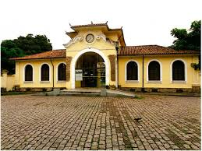 | Antiga Estação Ferroviária da Estrada de Ferro Sorocabana | Avenida Ana Costa n°340 - Campo Grande | 55035029 | Fora de APC | Art. 3º: A área envoltória que protegerá a ambiência, visibilidade e destaque do bem tombado fica limitada aos imóveis situados no nº 285 da avenida Dona Ana Costa (EMPG Dino Bueno) e no nº10 as praça dos Expedicionários (sede da Prodesan S.A.), ambos gravados com Nível 02 de Proteção; incluindo ainda o antigo Abrigo de Bondes instalado no canteiro central da avenida Dona Ana Costa defronte à praça dos Expedicionários e o Monumento à Xavier da Silveira instalado na praça Nenê Ferreira Martins, ambos gravados com Nível 01 de Proteção. | Av Dona Ana Costa nº285 (55026021), Praça dos Expedicionários nº10 (55045017) | Tombado | CONDEPASA | 74066/1998-69 | Resolução SC 01/99 de 19/06/1999 | Livro Tombo 1, inscrição 30, pág. 6 | 19/06/1999 Retificação 22/06/1999 |  |  |  |  |  | Ferroviário | Bom | Regular | Cultural/institucional | Privado | elementos tombados: antiga estação e largo fronteiriço
31 | 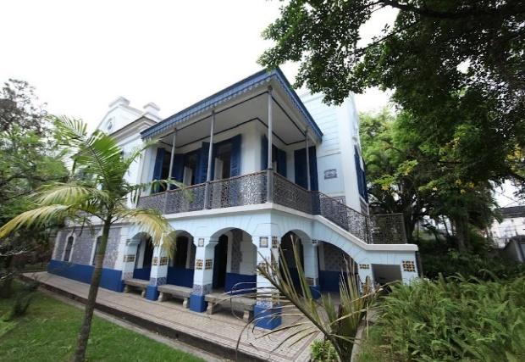 | Imóvel à R. da Constituição, 278 | Rua da Constituição n°278 - Paquetá | 36019022 | Fora de APC | Parágrafo único: Todos os demais imóveis situados a uma distância máxima de 300 metros do bem tombado não estão gravados com Nível de Proteção. | - | Tombado | CONDEPASA | 36238/2004-06 | Resolução SC 01/2004 de 13/12/2004 | Livro Tombo 1, inscrição 31, pág. 6 | 18/12/2004 pág. 17 |  |  |  |  |  | Residencial | Bom | Bom | Cultural | Privado
32 | 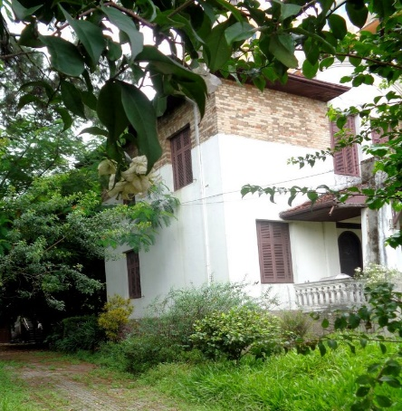 | Imóvel à Av. Conselheiro Nébias, 361 | Avenida Conselheiro Nébias n°361 - Vila Mathias | 46033024 | Fora de APC | Art. 3.º - A área envoltória que protegerá a ambiência, visibilidade e destaque do bem tombado fica definida pelos limites do lote do imóvel. | - | Tombado | CONDEPASA | 36215/2004-01 | Resolução SC 02/2004 de 13/12/2004 | Livro Tombo 1, inscrição 32, pág. 6 | 18/12/2004 pág. 17 |  |  |  |  |  | Residencial | Regular | Bom | Sem uso | Privado
33 | 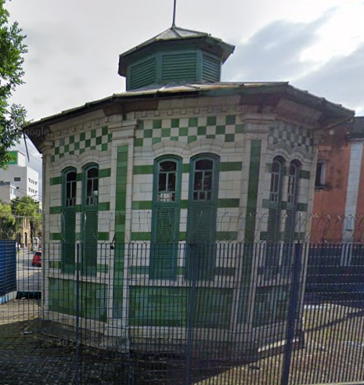 | Sistema Coletor de Esgoto Sanitário | Avenida Conselheiro Nébias esq. Rua Campos Sales; Rua João Octávio; Alameda Adriano Neiva da Motta e Silva | não cadastrado | APC2/Fora de APC/Fora de APC | Art. 3º - As áreas envoltórias dos bens tombados ficam delimitadas pelos perímetros que abrangem: § 1º - O terreno de propriedade da Empresa de Saneamento Básico do Estado de São Paulo (SABESP) situado à Alameda Neiva Motta e Silva n.º 45, José Menino e os edifícios anexos (gravados com níveis de proteção – NP-3), a área do Orquidário Municipal de Santos (gravado com NP-1), os imóveis situados à Praça Washington n.º 92 (Igreja Episcopal Anglicana do Brasil, NP-2) e o n.º 93 (NP-2), incluindo também os canais e seus componentes, o calçamento em paralelepípedo e a gruta de Nossa Senhora de Lurdes (NP-1); § 2º - Os imóveis situados à Rua Campos Sales, lado ímpar, do n.º 107 (NP-2), n.º 109 (NP-3), n.º 111 (NP-3), n.º 113 (NP-3), n.º 115 (NP-2), n.º 117 (NP-3), n.º 119 (NP-2), n.º 121 (NP-2), n.º 123 (NP-2), n.º 125 (NP-2), n.º 127 (NP-2), n.º 129 (NP-2), n.º 131 (NP-3) ao n.º 133 (NP-2), à Rua da Constituição, lado par, do n.º 416 (NP-3), n.º 420 (NP-2) ao n.º 422 (NP-2), à Rua Paulo Moutinho, lado par, do n.º 14 (NP-2), n.º 16 (NP-3), n.º 18 (NP-2), n.º 20 (NP-2), n.º 22 (NP-2), n.º 24 (NP-2), n.º 28 (NP-2), n.º 30 (NP-2), n.º 38 (NP-3), n.º 50 (NP-2) ao n.º 52 (NP-2) e lado ímpar, do n.º 01 (NP-2), n.º 03 (NP-2), n.º 05 (NP-2), n.º 07 (NP2),n.º 09 (NP-2), n.º 11 (NP-2), n.º 13 (NP-2), n.º 15 (NP-2), n.º 17 (NP-2), n.º 19 (NP-2), n.º 21 (NP-2), n.º 23 (NP-2), n.º 25 (NP-2), n.º 27 (NP-2), n.º 29 (NP-2), n.º 31 (NP-2), n.º 33 (NP3), n.º 35 (NP-2), n.º 37 (NP-3), n.º 39 (NP-3), n.º 41 (NP-2), n.º 43 (NP-3), n.º 45 (NP-2), n.º 47 (NP-2) ao n.º 49 (NP-2), à Rua Henrique Ablas n.º 57 (NP-3), à Rua Freitas Guimarães, lado par do n.º 02/10 (NP-3, inclui Avenida Conselheiro Nébias n.º 221/223), n.º 14 (NP3), n.º 16 (NP-3), n.º 18 (NP-3), n.º 22 (NP-3), n.º 24 (NP-3), n.º 26 (NP-3), n.º 28 (NP-3), n.º 30 (NP-3), n.º 32 (NP-3), n.º 34 (NP-3), n.º 36 (NP-3), n.º 38 (NP-2), n.º 46 (NP-2), n.º 48 (NP2), n.º 50/52 (NP-2) ao n.º 54/56 (NP-2, inclui rua Dr. Cochrane n.º 280) e lado í | Praça Washington nº92: 64026039, Av. campos sales (nº107: 36044013, nº109: 36044012, nº111: 36044011, nº113: 36044010, nº115: 36044009, nº117: 36044008, nº119: 36044007, nº121: 36044006, nº123: 36044005, nº125: 36044004, nº127: 36044003, nº129: 36044002, nº133: 36043015000, Rua da Constituiçâo (nº416: 36043016, nº420: 36043017, nº422: 36043018, Rua Paulo Moutinho lado par (nº14: 36045003, nº16: 36045004, nº18: 36045005, nº20: 36045006, nº22: 36045007, nº24: 36045008, nº28: 36045009, nº30: 36045010, nº38: 36045011, nº50: 36045012, nº52: 36045013, lado impar (nº01: 36045037, nº03: 36045036, nº05: 36045035, nº07: 36045034, nº09: 36045033, nº11: 36045032, nº13: 36045031, nº15: 36045030, nº17: 36045029, nº19: 36045028, nº21: 36045027, nº23: 36045026, nº25:36045025, nº27: 36045024, nº29: 36045023, nº31: 36045022, nº33: 36045021, nº35: 36045020, nº37/39: 36045019, nº41: 36045018, nº43: 36045017, nº45: 36045016, nº47: 36045015, nº49: 36045014, Rua Henrique Ablas (nº57: 36045002), Rua Freitas Guimarães (nº2/10: 36035030, nº14: 36035001, nº16: 36035002, nº20: 36035004, nº24: 36035005, nº26: 36035006, nº28/30: 36035007, nº38: 36035010, nº46: 36035012, nº50/52: 36035012, nº54/56: 36035011), lado ímpar (nº15: 36027098, nº17: 36027098, nº19: 36027096, nº21: 36027095, nº23: 36027094, nº27: 36027093, nº29: 36027092, nº31: 36027091, nº33: 36027090, nº35: 36027089), Av. Conselheiro Nébias (nº219: 36027100, nº225: 36035029, nº227/229: 36035028, nº231: 36035027, nº233: 36035026), Rua General Câmara, lado par (nº460/464: 27003010, nº466: 27003012, nº468: 27003013, nº472: 27003014, nº474: 27003015) lado ímpar (nº487: 27002003, nº499: 27002002), Rua João Pessoa, lado ímpar (nº507: 27003025, nº519: 27003022, nº523: 27003019) Rua Dr. Aguiar de Andrade nº68: 27003016, | Tombado | CONDEPASA | 93921/1999-30 | Resolução SC 03/2004 de 13/12/2004 | Livro Tombo 1, inscrição 33, pág. 6 | 18/12/2004 págs. 17/18 |  |  |  |  |  | Infraestrutura | Bom | Bom | Sem uso | SABESP | Elementos tombados: edificações remanescentes do sistema - três estações elevatórias de esgotos e edifício de Prevenção
34 | 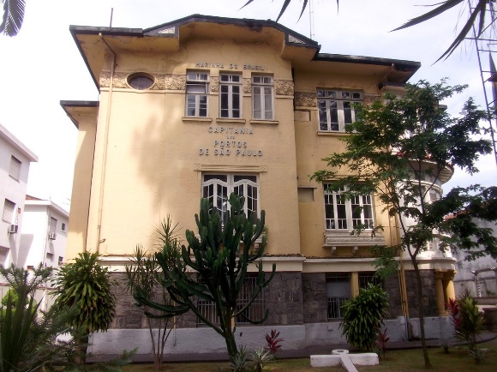 | Imóvel à Av. Conselheiro Nébias, 488 (Capitania dos Portos do Estado de São Paulo, antigo Palacete Baccarat) | Avenida Conselheiro Nébias, 488 - Encruzilhada | 56052015 | Fora de APC | Art. 3.º - A área envoltória que protegerá a ambiência, visibilidade e destaque do bem tombado fica definida pelos limites do lote do imóvel. | - | Tombado | CONDEPASA | 51635/2003-82 | Resolução SC 01/2005 de 02/06/2005 | Livro Tombo 1, inscrição 34, pág. 7 | 07/06/2005 pág. 11 |  |  |  |  |  | Residencial | Bom | A ser avaliado | Institucional | União
35 | 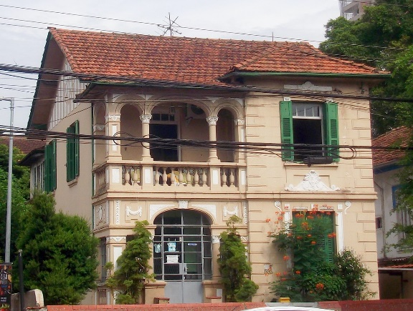 | Imóvel à Av. Conselheiro Nébias, 586 | Avenida Conselheiro Nébias, 586 - Boqueirão | 56034016 | Fora de APC | Art. 3.º - A área envoltória que protegerá a ambiência, visibilidade e destaque do bem tombado fica definida pelos limites do lote do imóvel. | - | Tombado | CONDEPASA | 36228/2004-44 | Resolução SC 02/2005 de 30/06/2005 | Livro Tombo 1, inscrição 35, pág. 7 | 06/07/2005 pág. 16 |  |  |  |  |  | Residencial | Bom | Bom | Residencial | Privado
36 | 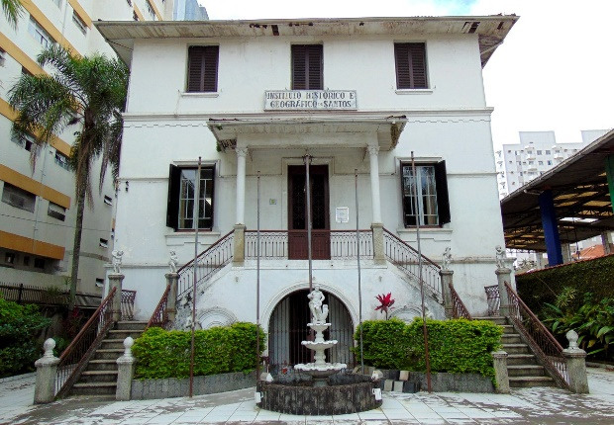 | Imóvel à Av. Conselheiro Nébias, 689 (Instituto Histórico e Geográfico de Santos) | Avenida Conselheiro Nébias n°689 - Boqueirão | 66012035 | Fora de APC | Art. 3.º - A área envoltória que protegerá a ambiência, visibilidade e destaque do bem tombado fica definida pelos limites do lote do imóvel. | - | Tombado | CONDEPASA | 53209/2005-27 | Resolução SC 03/2005 de 25/08/2005 | Livro Tombo 1, inscrição 36, pág. 7 | 31/08/2005 pág. 13 |  |  |  |  |  | Cultural/educacional | Regular | Regular | Cultural/institucional | Privado
37 | 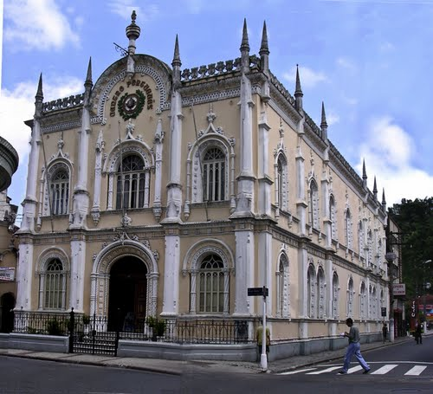 | Imóvel à R. Amador Bueno, 188 (Centro Português de Santos) | R. Amador Bueno n°188 - Centro | 36002001 | APC1 | Art. 3.º - A área envoltória que protegerá a ambiência, visibilidade e destaque do bem tombado fica definida pelos limites do lote do imóvel. | - | Tombado | CONDEPASA | 81965/2005-28 | Resolução SC 04/2005 de 15/09/2005 | Livro Tombo 1, inscrição 37, pág. 7 | 24/09/2005 pág. 15 |  |  |  |  |  | Institucional | Bom | Bom | Institucional | Privado
38 | 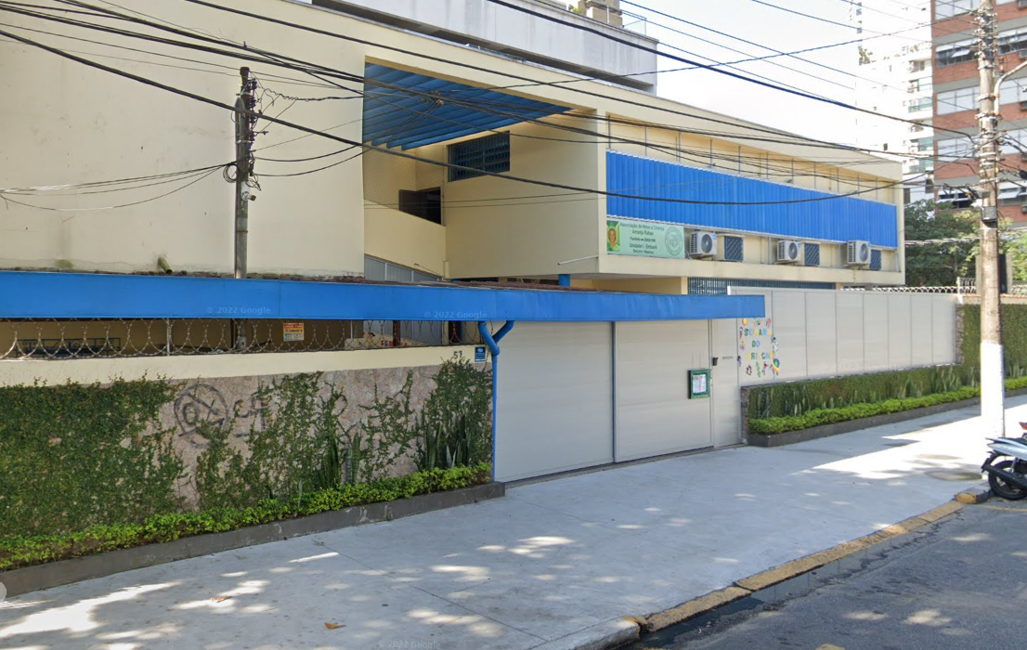 | Casa modernista Villanova Artigas (atualmente abrihga associação Arcanjo Rafael) | R. Vergueiro Steidel n°57 - Embaré | 67049041 | Fora de APC | Art. 3.º - A área envoltória que protegerá a ambiência, visibilidade e destaque do bem tombado fica definida pelos limites do lote do imóvel. | - | Tombado | CONDEPASA | 85261/2004-16 | Resolução SC 05/2005 de 20/10/2005 | Livro Tombo 1, inscrição 38, pág. 7 | 28/10/2005 pág. 22 |  |  |  |  |  | Residencial | Bom | Regular | Educacional | Privado
39 | 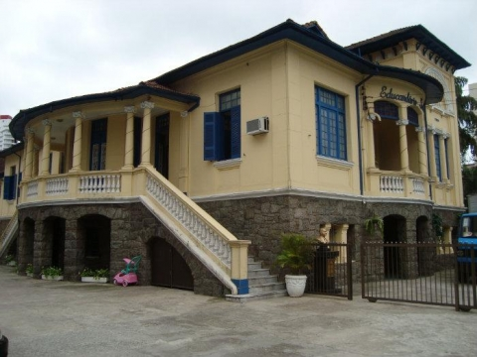 | Educandário Santista | Avenida Conselheiro Nébias n°680 - Boqueirão | 66005008 | Fora de APC | Art. 3.º - A área envoltória que protegerá a ambiência, visibilidade e destaque do bem tombado fica definida pelos limites do lote do imóvel. | - | Tombado | CONDEPASA | 36230/2004-96 | Resolução SC 06/2005 de 01/12/2005 | Livro Tombo 1, inscrição 39, pág. 7 | 07/12/2005 pág. 22 |  |  |  |  |  | Residencial | Bom | Bom | Institucional | Privado
40 | 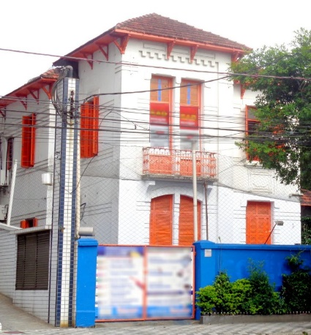 | Imóvel à Av. Conselheiro Nébias, 686 (Colégio Be Bosatsu Educacional, antigo Colégio Positivus) | Avenida Conselheiro Nébias n°680 - Boqueirão | 66005008 | Fora de APC | Art. 3.º - A área envoltória que protegerá a ambiência, visibilidade e destaque do bem tombado fica definida pelos limites do lote do imóvel. | - | Tombado | CONDEPASA | 36232/2004-11 | Resolução SC 07/2005 de 01/12/2005 | Livro Tombo 1, inscrição 40, pág. 7 | 07/12/2005 pág. 14 |  |  |  |  |  | Residencial | Bom | Bom | Educacional | Privado
41 | 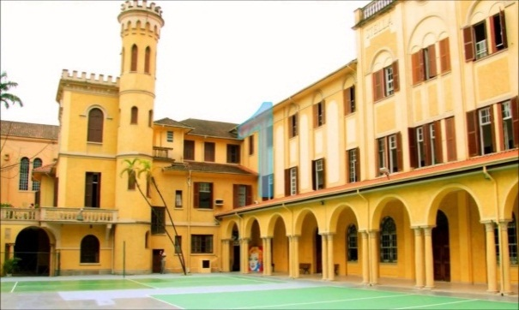 | Colégio Stella Maris | Avenida Conselheiro Nébias n°771 - Boqueirão | 66036027 | Fora de APC | Art. 3.º - A área envoltória que protegerá a ambiência, visibilidade e destaque do bem tombado fica definida pelos limites da área ocupada atualmente pelo Colégio Stella Maris. | - | Tombado | CONDEPASA | 36241/2004-11 | Resolução SC 01/2007 de 04/10/2007 | Livro Tombo 1, inscrição 41, pág. 7 | 12/10/2007 pág. 16 |  |  |  |  |  | Educacional | Bom | Bom | Educacional | Privado | O tombamento, compreende os prédios do antigo Externato Santa Teresa, antiga residência Carrarese, o bloco principal do antigo ginásio, a edificação que compõe a capela e salão de festas, bem como todo paisagismo existente, muros, gradis e Gruta Nossa Senhora de Lourdes, e o bloco do Centro Cultural e Poliesportivo Madre Alix, gravado com o nível 3 de proteção - NP3 (livre opção de projeto)
42 | 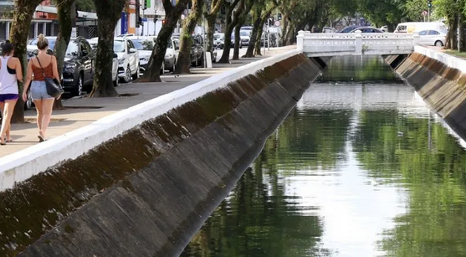 | Canais de Drenagem | I - o canal que tem origem no Morro do José Menino, passa pelo Orquidário e segue pela Av. Barão do Penedo; II - o canal da Av. Senador Pinheiro Machado; III - o canal da Av. Moura Ribeiro; IV - o canal da Av. Francisco Manoel; V - o canal da Av. Campos Salles; VI - o canal da Av. Bernardino de Campos; VII - o canal da Av. Washington Luiz; VIII - o canal da Av. Siqueira Campos; IX - o canal da Av. Almirante Cochrane; X - o canal da Av. Cel. Joaquim Montenegro; XI - o canal da Av. General San Martin; XII - o canal da Av. Ulrico Mursa; XIII - os passeios que ladeiam os canais e os elementos do projeto original para circulação e proteção dos pedestres, como pontes, amuradas, guarda corpos e demais componentes operacionais do sistema. | não cadastrado | APC2 (parte) | Art. 3.º - Não haverá área envoltória de proteção para os bens tombados por esta Resolução, ficando os projetos de obras a serem realizados no entorno do referido bem dispensados de análise e aprovação do CONDEPASA. | - | Tombado por Ex Officio | CONDEPHAAT/ CONDEPASA | 114456/2007-13 | Resolução SC 02/2007 de 12/11/2007 | Livro Tombo 1, inscrição 42, págs. 7-8 | 14/11/2007 pág. 14 | 40224/2000 | Resolução SC 23 de 16/06/2006 | Livro do Tombo Histórico: inscrição nº 353, p. 95, 06/12/2006. (DOE 21/06/2006 p.20) |  |  | Infraestrutura | Regular | Regular | Infraestrutura | Prefeitura Municipal de Santos | Elementos tombados: canal que tem origem no Morro do José Menino, passa pelo Orquidário e segue pela Av. Barão do Penedo; canal da Av. Senador Pinheiro Machado (canal 1); canal da Av. Moura Ribeiro; canal da Av. Francisco Manoel; canal da Av. Campos Salles; canal da Av. Bernardino de Campos (canal 2); canal da Av. Washington Luiz (canal 3); canal da Av. Siqueira Campos (canal 4); canal da Av. Almirante Cochrane (canal 5); canal da Av. Cel. Joaquim Montenegro (canal 6); canal da Av. General San Martin (canal 7); canal da Av. Ulrico Mursa; passeios que ladeiam os canais; elementos do projeto original para circulação e proteção dos pedestres (pontes, amuradas, guarda corpos); demais componentes operacionais do sistema. NOTA: o tombamento do CONDEPASA é Ex Officio do CONDEPHAAT, mas não estão listados na Resolução SC 02/2007 (CONDEPASA) os seguintes elementos tombados pelo CONDEPHAAT: Estação Elevatória Central e Usina de Prevenção, localizadas na Praça Washington; Palácio Saturnino de Brito, o Almoxarifado e respectivo acervo documental (retificar/complementar Resolução CONDEPASA?)
43 | 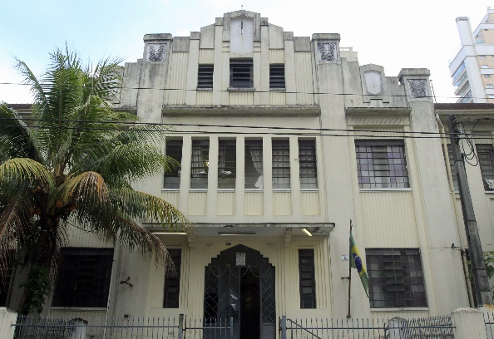 | Escola Estadual Canadá | Rua Mato Grosso n°163 - Boqueirão | 66053001 | Fora de APC | Art. 3.º - A área envoltória que protegerá a ambiência, visibilidade e destaque do bem tombado fica definida pelos limites da área ocupada atualmente pela Escola. | - | Tombado | CONDEPASA | 64057/2005-42 | Resolução SC 03/2007 de 12/11/2007 | Livro Tombo 1, inscrição 43, pág. 8 | 14/11/2007 pág. 15 |  |  |  |  |  | Educacional | Regular | Bom | Educacional | Estado de São Paulo | Art 1° - Elementos tombados: edifício principal, acervo documental (prontuários de alunos e de professores de aproximadamente 1937 a 2007, livros de matrículas de alunos de 1937 a 2007, diários de classe, livro ponto de professores, mapas de movimentação de professores e funcionários, ofícios, relatórios e as plantas da Escola Cesário Bastos. NP3 (livre opção de projeto): ginásios de esportes; coberturas metálicas do pátio de recreio.
44 | 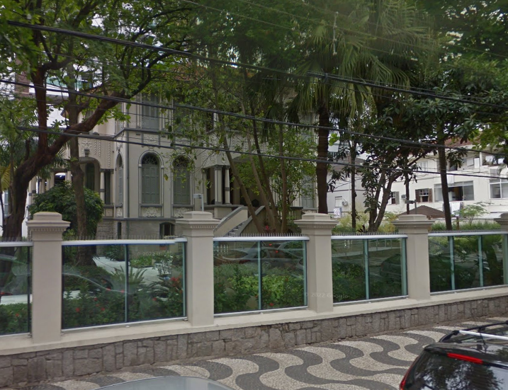 | Imóvel à R. Euclides da Cunha, 247 (antiga sede da Faculdade de Filosofia da UniSantos) | Rua Euclides da Cunha n°247 - Pompéia | 6402800 | Fora de APC | Art. 3.º - A área envoltória que protegerá a ambiência, visibilidade e destaque do bem tombado fica definida pelos limites do lote. | - | Tombado | CONDEPASA | 6069/2005-34 | Resolução SC 04/2007 de 20/12/2007 | Livro Tombo 1, inscrição 44, pág 8 | 28/12/2007 pág. 13 |  |  |  |  |  | Residencial | Bom | Bom | Residencial | Privado
45 | 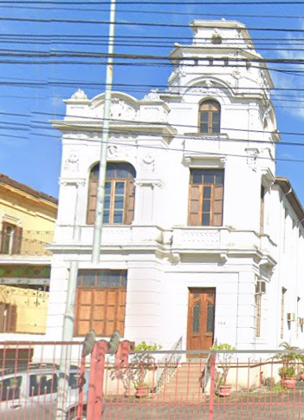 | Imóvel à Av. Conselheiro Nébias, 184 (Corpo de Bombeiros da Conselheiro Nébias) | Avenida Conselheiro Nébias n°184 - Vila Nova | 36026016 | Fora de APC | Art. 3.º - A área envoltória que protegerá a ambiência, visibilidade e destaque do bem tombado fica definida pelos limites do lote do imóvel. | - | Tombado | CONDEPASA | 36195/2004-97 | Resolução SC 01/2008 de 16/05/2008 | Livro Tombo 1, inscrição 45, pág 8 | 27/05/2008 pág. 16 |  |  |  |  |  | Residencial | Bom | Bom | Institucional | -
46 | 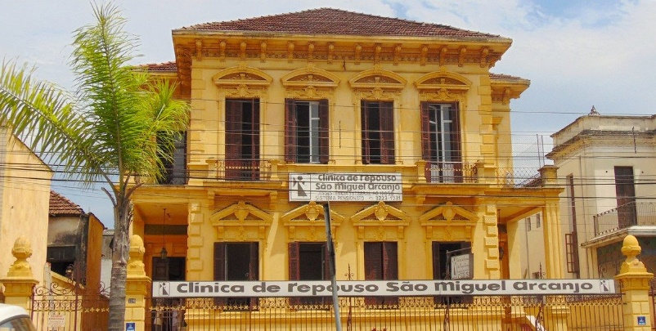 | Imóvel à à Av. Conselheiro Nébias, 188 e 190 (Casa de Repouso São Miguel Arcanjo) | Avenida Conselheiro Nébias n°188 e 190 - Vila Nova | 36026019 | Fora de APC | Art. 3.º - A área envoltória que protegerá a ambiência, visibilidade e destaque do bem tombado fica definida pelos limites do lote do imóvel. | - | Tombado | CONDEPASA | 36206/2004-10 | Resolução SC 02/2008 de 03/07/2008 | Livro Tombo 1, inscrição 46, pág. 8 | 17/07/2008 pág. 16 |  |  |  |  |  | Residencial | Regular | Bom | Institucional | Privado | Art 1° - Elementos tombados: edificação principal e o muro frontal de fechamento do imóvel inclusive portões, com proteção das fachadas, volumetria e telhados, excluindo-se do tombamento os compartimentos internos do edifício e as edificações secundárias, implantadas ao fundo.
47 | 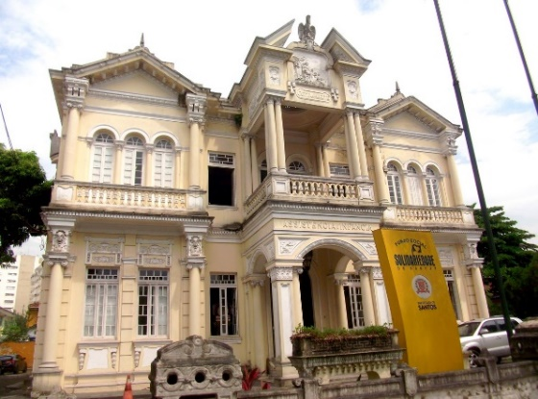 | Assistência à Infância de Santos – Gota de Leite | Avenida Conselheiro Nébias, n°388 - Encruzilhada | 46040001 | Fora de APC | Art 3° - A área envoltória que protegera a ambiência, visibilidade e destaque do bem tombado fica definida pelos limites do lote em questão, acrescida do imóvel situado á R. João Guerra, 252 -NP1 ( EE Visconde de São Leopoldo), e do imóvel situado á R. da Constituição 551 - NP2(antiga fábrica A Leoneza) | Rua João Guerra nº251 - Visconde de São Leopoldo (460580070), Rua da Constituição nº551 (460240350) | Tombado | CONDEPASA | 36239/2004-61 | Resolução SC 03/2008 de 16/10/2008 | Livro Tombo 1, inscrição 47, pág. 8 | 29/102008 págs. 16/17 |  |  |  |  |  | Institucional | Regular | Bom | Institucional | Privado | Art 1° - Fica tombado como bem cultural de interesse histórico e arquitetônico, a edificação principal em estilo eclético e muro frontal a esta, do imóvel situado à Av. Conselheiro Nébias n°388, no bairro da Encruzilhada, Santos, propriedade da Assiteência à infância de Santos - Gota de Leite, passando a ser gravados com Nível de Proteção 2- NP2 e três outras edificações do conjunto, a saber: edifício do antigo Hospital Infantil com características do estilo "Art Déco", na esquina com a Rua Xavier Pinheiro (construção do final da década de 30), edificação com embasamento de pedra da antiga lavanderia, implantada junto à divisa lateral direita (construção da década de 20) e edifício do antigo lactário (construção da década de 40), implantado atrás do prédio principal.
48 | 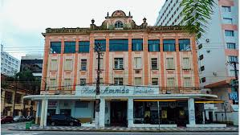 | Hotel Avenida Palace | Avenida Presidente Wilson n°9, 10 e 11 - Gonzaga | 65035004 | Fora de APC | Art. 3.º - A área envoltória que protegerá a ambiência, visibilidade e destaque do bem tombado fica definida pelos limites do lote do imóvel. | - | Tombado | CONDEPASA | 104157/2004-65 | Resolução SC 04/2008 de 18/12/2008 | Livro Tombo 1, inscrição 48, pág. 8 | 24/12/2008 pág. 22 |  |  |  |  |  | Hotelaria | Ruim | Regular | Sem uso | Privado | Art 1° - Fica tombado como bem cultural de interesse histórico e arquitetônico, o imóvel denominado "Hotel Avenida Palace" situado à Av. Presidente Wilson n°s 09, 10 e 11, no teatro Gonzaga, Santos, limitado à proteção da fachada, volumetria e telhado do bloco frontal à Avenida, à fachada lateral voltada para a Rua Marcílio Dias até o limite do projeto original, excluindo-se do tombamento os compartimentos internos do edifício e as edificações secundárias.
49 | 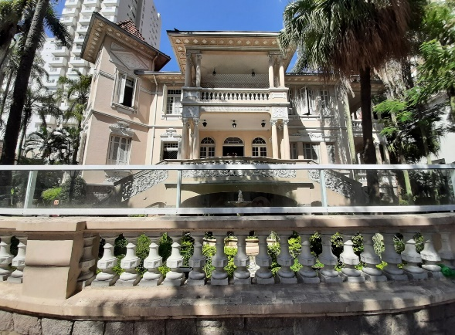 | Sociedade Visconde de São Leopoldo | Rua Euclydes da Cunha n°241 - Pompéia | 6402900 | Fora de APC | Art. 3.º - A área envoltória que protegerá a ambiência, visibilidade e destaque do bem tombado fica definida pelos limites do lote do imóvel. | - | Tombado | CONDEPASA | 111302/2004-82 | Resolução SC 05/2008 de 18/12/2008 | Livro Tombo 1, inscrição 49, pág. 8 | 24/12/2008 pág. 22 |  |  |  |  |  | Residencial | Bom | Bom | Educacional | Privado | Art. 1.° - Fica tombado como bem cultural de interesse histórico e arquitetônico, o imóvel situado à Rua Euclides da Cunha n.º 241, Pompéia, Santos, excluindo-se do tombamento o bloco existente no fundo do lote.
50 | 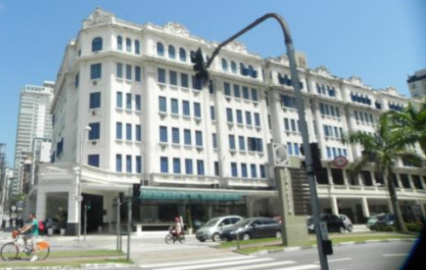 | Atlântico Hotel e antigos Teatro-Cassino e Cinema | Avenida Presidente Wilson n°1 e 3; Avenida Ana Costa n°540 a 576; Avenida Ana Costa n° 562 - Gonzaga | 65035001 | Fora de APC | Art. 3.º - A área envoltória que protegerá a ambiência, visibilidade e destaque do bem tombado fica definida pelos limites do lote do imóvel. | - | Tombado | CONDEPASA | 88310/2004-36 | Resolução SC 01/2009 de 02/07/2009 | Livro Tombo 1, inscrição 50, pág. 9 | 14/07/2009 pág. 16 |  |  |  |  |  | Hotelaria | Regular | Regular | Hotelaria | Privado | Santos, excluindo-se do tombamento o bloco existente no fundo do lote.
51 | 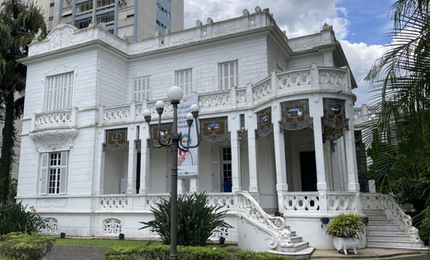 | Pinacoteca Benedicto Calixto | Avenida Bartolomeu de Gusmão n°15 - Boqueirão | 77001033 | Fora de APC | Art. 3.º - A área envoltória que protegerá a ambiência, visibilidade e destaque do bem tombado fica definida pelos limites do lote do imóvel em questão, sendo que nenhuma nova edificação a ser construída nos fundos do lote poderá exceder o gabarito máximo de 25,00 m (vinte e cinco metros) de altura e deverá obedecer a distância de 105,00 m (cento e cinco metros) medido a partir do alinhamento do muro frontal da Av Bartolomeu de Gusmão em direção à Av. Epitácio Pesssoa. A área envoltória englobará tambem o imóvel situado à Rua Padre Visconti nº 05 denominado Basílica de Santo Antônio do Embaré, nomatizado com NP1 (correspondente a proteção total, interna e externamente incluido a cobertura), o Monumento contendo a escultura de São Francisco de Assis e respectiva fonte situados no canteiro central da Av. Bartolomeu de Gusmão, defronte à Basílica do Embaré, nomatizado com NP-1, e os antigos Abrigos de Bondes situados no canteiro central da Av. Bartolomeu de Gusmão próximos à Av. Conselheiro Nébias, normatizados com NP1 (correspondente a proteção total, interna e externamente incluida a cobertura). Parágrafo único – Todos os demais imóveis situados a uma distância máxima de 300 m (trezentos metros) do bem tombado não estão gravados com Nível de Proteção. | Praça Manoel da Nobrega nº5 - Basílica (770030110) | Tombado | CONDEPASA | 119246/2008-21 | Resolução SC 01/2012 de 13/12/2012 | Livro Tombo 1, inscrição 51, pág. 9 | 21/12/2012 pág. 15/16 |  |  |  |  |  | Residencial | Bom | Bom | Cultural | Prefeitura Municipal de Santos | Art. 1.° - Fica tombado como bem cultural de interesse histórico e arquitetônico, a edificação situada à Avenida Bartolomeu de Gusmão n.° 15, atual sede da Fundação Pinacoteca Benedito Caixto, no bairro do Boqueirão, Santos, correspondente a proteção total, que atinge imóveis a serem preservados integralmente, toda a edificação, os seus elementos construtivos e decorativos, interna e externamente alem da cobertura; inclui os três caramanchões com pérgulas e seus respectivos elementos arquitetônicos tais como fonte, bancos e vasos, existentes na área externa, inclui a área dos jardins frontal, lateral e posterior, postes antigos, mesas, bancos e vasos ornamentais em concreto, o muro frontal, portões e gradís em madeira de fechamento do imóvel. Fica tombada a edificação anexa situada nos fundo do edifício principal, denominado antiga casa de banhos com NP2 (proteção parcial, incluindo apenas as fachadas, a volumetria e o telhado) e a caixa d'água datada da década de 30. Parágrafo único - As demais edificações do imóvel ficam excluídas deste tombamento.
52 |  | Hospital Beneficência Portuguesa de Santos (conjunto de edificações do Hospital Santo Antônio da Sociedade Portuguesa de Beneficência de Santos) | Avenida Dr. Bernardino de Campos n°47 - Vila Belmiro | 45034001 | Fora de APC | Art. 5.º - A delimitação da área de entorno do bem tombado fica definida pelo perímetro da poligonal que inicia na confluência da Avenida Dr. Bernardino de Campos (lado ímpar) com a Rua Joaquim Távora (lado par) e segue por esta via até a Rua São Paulo (lado ímpar), onde deflete à direita, seguindo até a Rua Monsenhor Paula Rodrigues (lado ímpar), onde deflete à direita, contornando o imóvel tombado, até a Avenida Dr. Bernardino de Campos (lado ímpar), onde deflete à esquerda e segue até a confluência da Rua Dr. Adolfo Assis e deflete à direita no pontilhão sobre o Canal nº 2 e depois à esquerda na Avenida Dr. Bernardino de Campos (lado par) até a confluência com a Rua Guararapes (lado par), onde deflete à direita, seguindo até a confluência coma Rua D. Pedro I (lado par) onde deflete à direita e segue até a confluência com a Rua José de Alencar (lado ímpar) onde deflete à esquerda, seguindo até a Rua Princesa Isabel (lado par), onde deflete à direita e segue por esta via até a confluência com a Rua Joaquim Távora (lado par) e deflete à direita no pontilhão sobre o Canal nº 2, terminando na confluência da Avenida Dr. Bernardino de Campos (lado ímpar) com a Rua Joaquim Távora (lado par), início desta poligonal. | Av. Bernadino de Campor nº47 (450340010) | Tombado | CONDEPASA | 45649/2006-55 | Resolução SC 02/2012 de 13/12/2012 | Livro Tombo 1, inscrição 52, págs. 9-10 | 22/12/2012 pág. 34/35 |  |  |  |  |  | Saúde | Bom | Bom | Saúde | Privado | Art. 1.° - Ficam tombados como bens culturais de interesse histórico, arquitetônico e ambiental, localizados na quadra formada pela Avenida Dr. Bernardino de Campos, Rua Joaquim Távora, Rua São Paulo e Rua Monsenhor Paula Rodrigues, no bairro da Vila Belmiro, Santos: o conjunto de edificações do Hospital Santo Antônio da Sociedade Portuguesa de Beneficência, remanescente do projeto original de 1921, de autoria de Ricardo Severo da Fonseca e Costa, da empresa Engenheiros Architetos F. P. Ramos de Azevedo & Cia., composto por edifício principal e pavilhões, inaugurados em 1° de dezembro de 1926, acrescido do antigo pavilhão da maternidade, concluido em 1936 (atual Internação - Ala C), os antigos necrotérios construídos em 1926 (atuais velórios 7,8 e 9) e em 1952 (atuais velórios 1, 2 e 3), o antigo alojamento de funcionários construído em 1931 (atual Núcleo Infantil Santo Antônio), a chaminé de tijolos aparentes, os canteiros arborizados circundantes, localizados em planta integrante do processo de estudo de tombamento (fl. 04 - Proposta de preservação), nove antigos postes da Alameda da Gratidão, oito portais de acesso com portões de ferro e estruturas de alvenaria encimados por luminárias ornamentais e o gradil externo que define o, alinhamento frontal do imóvel sito a Avenida Dr. Bernardino de Campos n° 47 (estendendo-se aproximadamente vinte metros nas esquinas com as ruas Joaquim Távora e Monsenhor Paula Rodrigues). Parágrafo único - As demais edificações não citadas ficam registradas como sem interesse de preservação. Art. 2.° -A proteção incide sobre as fachadas externas, coberturas e fachadas voltadas para os quatro pátios internos ajardinados do Hospital Santo Antônio. Contempla as edificações lindeiras ao alinhamento da Rua São Paulo, sendo de modo integral os antigos necrotérios e apenas as fachadas e a cobertura do antigo alojamento de funcionários. Art. 3.° - A proteção interna limita-se a alguns ambientes do Hospital Santo Antônio em seus três pavimentos
53 |  | Catedral de Santos: edificação principal | Praça Patriarca José Bonifácio s/nº - Centro | 36007028 | APC1 | Art. 2.º - A área envoltória que protegerá a ambiência, visibilidade e destaque do bem tombado, fica definida pelo perímetro formado pelos imóveis da Praça Patriarca José Bonifácio nº 01 ao 17, nº 19 ao 41, nº 46 ao 60; imóveis da Rua Braz Cubas (emplacamentos dos lados par e ímpar), entre a Av. São Francisco e a Rua Bitencourt e entre as ruas Amador Bueno e João Pessoa; Rua Amador Bueno nº 237 ao 253; Praça D. Idílio José Soares (face posterior do imóvel da Catedral de Santos); Rua Adhemar F. Lyra (lado de emplacamento par - face posterior do Palácio da Justiça – Fórum de Santos) e Avenida São Francisco (lado de emplacamento ímpar - face lateral sul do Palácio da Justiça – entre a praça Patriarca José Bonifácio e a Rua Adhemar F. Lyra). | Praça Patriarca José Bonifácio (nº3: 36003023, nº9: 36003028, nº11: 36003029, nº13: 36003030, nº15: 36003031, nº16: 36003032, nº17: 36003033, nº19: 36002014, nº20: 36002015, nº21: 36002016, nº22: 36002017, nº23: 36002018, nº24: 36002019, nº26: 36002020, nº28: 36002021, nº29: 36002022, nº30: 36002023, nº31: 36002024, nº32: 36002025, nº33: 36002026, nº34: 36002027, nº36: 36002028, nº37: 36002029, nº39: 36002052, nº48: 36012001, nº50: 36012002, nº51: 36012003, nº53: 36012004, nº55: 36012005, nº59: 36012007, Rua Braz Cubas entre Av. São Francisco e Rua Bitencourt (nº118: 36012007, nº119: 36013001, nº121: 36013063, nº126: 36012008, nº127: 36013062, nº131: 36013061, nº132: 36012010, nº133: 36013060, nº135: 36013059, nº136: 36012012, Rua Braz Cubas entre Amador Bueno e João Pessoa (nº80: 36003013, nº84: 36003014, nº86: 36003015, nº88: 36003016, nº90: 36003017, nº92: 360030180, nº96: 36003019, nº98: 36003020, Rua Amador Bueno (nº237: 36004037), Praça D. Idílio José Soares (36007002), Rua Adhemar F. Lyra (nº59: 36007002, nº49:36007029, nº57: 36007026), Av. São Francisco (nº238: l36013003, nº240: 36013006 | Tombado | CONDEPASA | 95741/2008-91 | Resolução SC 01/2014 de 12/09/2014 | Livro Tombo 1, inscrição 53, pág. 10 | 15/09/2014 pág. 25/26 |  |  |  |  |  | Religioso | Bom | Regular | Religioso | Privado | Parágrafo Primeiro: A proteção integral, interna e externamente, recai sobre o edifício principal. A edificação em estilo neogótico, projetada em 1909 pelo Engenheiro-Arquiteto alemão Maximilian Emil Hehl, destinada a abrigar a Igreja Matriz da Paróquia de Nossa Senhora do Rosário, caracteriza-se como o principal templo católico santista, destacando-se como referência religiosa, histórica e arquitetônica para a cidade de Santos. Parágrafo Segundo: O bloco de dois pavimentos que abriga o Consistório da Irmandade de Nossa Senhora do Rosário Aparecida (contíguo ao edifício principal na face sul), devido ao seu interesse histórico, será gravado com Nível de Proteção 1 - NP1 (proteção integral, interna e externamente). Parágrafo Terceiro: O bloco de três pavimentos, que abriga a Casa Paroquial (inclui cripta, administração e residência), ampliação construída com projeto de 1957, faz parte do conjunto arquitetônico, tendo em vista a ligação física existente com a Catedral, passando a ser gravado com Nível de Proteção 2 - NP2 (proteção parcial, limitada às fachadas, volumetria e telhado). Parágrafo Quarto: O bloco posterior, implantado à Praça D. José Idílio Soares (salão de festas e quadra esportiva) e o bloco de sanitários, lindeiro à Rua Marrey Jr., sem interesse de preservação, passam a ser gravados com Nível de Proteção 3 - NP3 (proteção restrita ao controle de gabarito em relação às construções mais antigas já citadas nos parágrafos anteriores).
54 |  | Igreja Anglicana de Todos os Santos (proteção integral: edifício principal, muro de fechamento dos logradouros públicos exceto portões, e instrumento musical harmônio; proteção parcial: casa paroquial - fachadas, volumetria e telhados, edícula/antiga garagem - restrição de gabarito em relação à igreja e casa paroquial) | Praça Washington n°92 (casa paroquial: Praça Washington n°93) - José Menino | 64026039 | Fora de APC | Art. 3º - A área envoltória, que protege a ambiência, visibilidade e destaque do bem tombado, se configura a partir do canal de drenagem da Av. Barão de Penedo (incluindo o leito carroçável em paralelepípedo e as calçadas com arborização), na altura da divisa dos lotes emplacados com os números de 42 e 46, incluindo este imóvel de nº 46 com o Nível de Proteção 3 - NP3 (proteção restrita ao controle de gabarito em relação aos bens tombados e aos gravados com NP2). Também inclui a Praça Washington, onde está implantado o Parque Orquidário Municipal, imóvel gravado com o Nível de Proteção 1 - NP1 e o imóvel de nº 626 da Av. Gal. Francisco Glicério, onde a edificação principal (um edifício da década de 1930, com dois pavimentos, destinado à função institucional religiosa) passa a ser gravado com Nível de Proteção 2 - NP2 (proteção parcial, limitada às fachadas, volumetria e telhado). | Av. Barão de Penedo nº42 (640260370), nº46 (640260380), Praça Washington (640410010), Av. Francisco Glicerio nº626 (640210420) | Tombado | CONDEPASA | 109679/2010-56 | Resolução SC 01/2015 de 11/06/2015 | Livro Tombo 1, inscrição 54, pág. 10 | 23/06/2015 pág. 16 |  |  |  |  |  | Religioso | Bom | Bom | Religioso | Privado | Art. 1.° - Fica tombado como bem cultural de interesse histórico, arquitetônico e ambiental, o imóvel onde se instala a Igreja Anglicana de Todos os Santos, situado à Praça Washington n° 92, no bairro do José Menino, incidindo a proteção integral, interna e externamente, sobre o edifício principal (capela neogótica consagrada pelo bispo Edward F. Every como "All Saints Church" em 21 de abril de 1918), incluindo o instrumento musical - harmônio ("reed organ") modelo Apollo, fabricado por Rushworth & Dreaper, na cidade inglesa de Liverpool, no início do século vinte. parágrafo Primeiro: A proteção integral incide também sobre o muro de fechamento nas faces de alinhamento com os logradouros públicos (Norte, Oeste e Sul), excluindo-se os portões. Parágrafo Segundo: A edificação térrea em estilo eclético com influência do colonial hispânico ("missões"), emplacada com o n° 93 da Praça Washington, que abriga a moradia do reverendo ou casa paroquial, construída sob o projeto de Domingues Pinto & Merlin Ltda., ao lado da capela, no final da década de 1940, fica gravada com Nível de Proteção 2 - NP2 (proteção parcial, limitada às fachadas, volumetria e telhado). Parágrafo Terceiro: A edificação identificada como edícula (antiga garagem), construída em meados dos anos 1950, ampliada para dependência de empregado, ao final da mesma década, sob a responsabilidade do engenheiro Nelson Luiz de Carvalho Zorovich, considerada sem interesse de preservação, passa a ser gravada com Nível de Proteção 3 - NP3 (proteção restrita ao controle de gabarito em relação às construções mais antigas já citadas e com interesse para preservação).
55 |  | Escola de Ensino Profissionalizante Acácio de Paula Leite Sampaio (antiga sede do Instituto Municipal do Comércio/ Escola Técnica de Comércio de Santos) | R. Sete de Setembro n°14 - Vila Nova | 36023067 | Fora de APC | Art. 3º - A área envoltória de interferência direta, que protege a ambiência, visibilidade e destaque do bem tombado, fica definida pela poligonal de entorno formada pelos seguintes imóveis e respectivos níveis de proteção: - Rua Sete de Setembro, 01/13 (esquina do Largo Sete de Setembro, 10/11/12 – Np3a); - Rua Sete de Setembro, 05/09 – NP3a; - Rua Sete de Setembro, 11 – NP3a; - Rua Sete de Setembro, 19/21 (esquina da Rua Braz Cubas, 176) – NP3a; - Rua Sete de Setembro, 24 (esquina da Rua Braz Cubas – UME Avelino da Paz Vieira) – NP2; - Rua Braz Cubas, 181 (esquina da Rua Sete de Setembro, antigo 23) – NP3a; - Rua Braz Cubas, 188/190 – NP3a; - Rua Braz Cubas, 192/196 – NP3a; - Avenida Senador Feijó, 233/235 – NP3a; - Avenida Senador Feijó, 237/239 – NP3a; - Avenida Senador Feijó, 241 – NP3a; - Avenida Senador Feijó, 234/236 – NP3a; - Largo Sete de Setembro, 8 – NP3a | Rua Sete de Setembro nº1 (360170250), nº9 (360170240), nº11 (360170230), Rua Braz Cubas nº176 (360170220), Rua Sete de Setembro nº24 (360240010), Rua Braz Cubas nº181 (360180220), Rua Braz Cubas nº188/190/192 (360230010), Rua Braz Cubas nº196 (360230020), Av. Senador Feijó nº235 (360230660), nº237 (360230650), nº239 (360230640), nº241 (360230630), nº234 (360490100) | Tombado | CONDEPASA | 128851/2007-48 | Resolução SC 01/2016 de 30/06/2016 | - | 12/07/2016 pág. 11 |  |  |  |  |  | Educacional | Regular | Bom | Sem uso | Estado de São Paulo | parágrafo Primeiro: A proteção integral incide também sobre o muro de fechamento nas faces de alinhamento com os logradouros públicos (Norte, Oeste e Sul), excluindo-se os portões.
56 |  | Igreja Bom Pastor | Avenida Ana Costa n°396 - Gonzaga | 55044012 | Fora de APC | Art. 2º - A área envoltória, que protege a ambiência, visibilidade e destaque do bem tombado, fica definida pelos limites do lote, restringindo-se aos recuos frontal (17,20 m) e lateral Sul (3,00 m ) e também por suas faixas de terreno: a faixa de área livre já existente à lateral Norte da Capela (16, 15m x 41,70m), que deverá permanecer como tal e por uma segunda faixa de terreno, posterior ao bem (13,00m x 33,85m) onde será permitida apenas a construção com gabarito de altura até 11,50m (igual à altura da cornija superior da Capela e do beiral do edifício existente justaposto). Quanto ao aproveitamento do restante do lote, não há restrições do ponto de vista da proteção do patrimônio cultural. |  | Tombado | CONDEPASA | 61745/2012-06 | Resolução SC 02/2016 de 15/12/2016 | - | 22/12/2016 pág. 9 |  |  |  |  |  | Religioso | Bom | Bom | Religioso | Privado | Art. 1.º - Fica tombado como bem cultural de interesse histórico, arquitetônico e de referencial urbano, a Igreja Bom Pastor, situada à Avenida Ana Costa n° 392, no bairro do Gonzaga, correspondente à proteção total, que incide sobre os elementos construtivos internos e externos, excetuando-se desta proteção os muros de fechamento.
57 |  | Cia. Docas do Estado de São Paulo - CODESP | Avenida Conselheiro Rodrigues Alves, 56 - Macuco | 47027033 | Fora de APC | Art. 4º – A área envoltória que protegerá a ambiência, visibilidade e destaque do bem tombado fica definida pelos limites do lote onde o conjunto arquitetônico protegido está inserido e pelos imóveis descritos como parte do contíguo conjunto arquitetônico da “Casa da Criança de Santos” situado na Avenida Conselheiro Rodrigues Alves n.º 120, formado por edificações do final do século XlX e início do século XX em estilo neoclássico: com Nível 1 de Proteção NP1 a “Capela”, considerando sua proteção integral, interna e externa, volumetria e telhado, os elementos construtivos e edificação; com Nível 2 de Proteção NP2 o edifício-sede da “Casa da Criança de Santos” (ao lado da “Capela”) e as três edificações destinadas a “Pré-Escola”, a “Escola de Educação Infantil” e a “Creche” (edificações situadas atrás da “Capela” e lindeiras à Avenida Senador Dantas), considerando a proteção parcial, fachadas, volumetrias e telhados, os elementos construtivos e edificações. Ficam determinados também a proteção: da “ligação coberta” entre a “Capela” e o edifício-sede da “Casa da Criança de Santos”; a proteção do muro e do gradil original existentes localizados à frente ao edifício-sede da “Casa da Criança de Santos” (Avenida Conselheiro Rodrigues Alves); a preservação da ambiência paisagística que envolve as edificações protegidas do conjunto arquitetônico da “Casa da Criança de Santos”. | Av. Conselheiro Rodrigues Alves nº120 (47026001) | Tombado | CONDEPASA | 126128/2007-33 | Resolução SC 01/2019 de 31/01/2019 | - | 18/02/2019 pág.24 |  |  |  |  |  | Institucional | Bom | A ser avaliado | Institucional | Privado | Parágrafo Terceiro: A edificação identificada como edícula (antiga garagem), construída em meados dos anos 1950, ampliada para dependência de empregado, ao final da mesma década, sob a responsabilidade do engenheiro Nelson Luiz de Carvalho Zorovich, considerada sem interesse de preservação, passa a ser gravada com Nível de Proteção 3 - NP3 (proteção restrita ao controle de gabarito em relação às construções mais antigas já citadas e com interesse para preservação).
58 |  | Palmeiras imperiais | Avenida Dona Ana Costa, Santos-SP | não cadastrado | Fora de APC | - | - | Tombado por Decisão Judicial | CONDEPASA | 108409/2014-70 | Resolução SC 01/2024 de 21/03/2024 | - | 25/03/2024 pág. 51 |  |  |  |  |  | Paisagístico | Bom | Bom | Paisagístico | Prefeitura Municipal de Santos | Declara-se o valor cultural lato sensu do Conjunto de Abrigos de Bondes e das Palmeiras Imperiais existentes formado por conjunto paisagístico arbóreo protegido, composto por Palmeiras Imperiais e seu entorno permeável, situado no canteiro central da Avenida Dona Ana Costa, que remonta desde a primeira década do século XX e três Abrigos de Bonde em concreto armado, em estilo moderno datado dos anos 1940, instalados no canteiro central da Avenida Dona Ana Costa
 |  | Abrigos de bondes | Avenida Ana Costa com Avenida Rangel Pestana - Vila Mathias, Avenida Ana Costa com Avenida General Francisco Glicério - Encruzilhada e Avenida Ana Costa com Rua Carvalho Mendonça - Vila Belmiro | não cadastrado | Fora de APC | - | - | Tombado por Decisão Judicial | CONDEPASA | 108409/2014-70 | Resolução SC 01/2024 de 21/03/2024 | - | 25/03/2024 pág. 51 |  |  |  |  |  | Infraestrutura | Regular | Bom | Sem uso | Prefeitura Municipal de Santos | Declara-se o valor cultural lato sensu do Conjunto de Abrigos de Bondes e das Palmeiras Imperiais existentes formado por conjunto paisagístico arbóreo protegido, composto por Palmeiras Imperiais e seu entorno permeável, situado no canteiro central da Avenida Dona Ana Costa, que remonta desde a primeira década do século XX e três Abrigos de Bonde em concreto armado, em estilo moderno datado dos anos 1940, instalados no canteiro central da Avenida Dona Ana Costa
59 |  | Armazém Roberto | Avenida João Pessoa n°510 - Paquetá | 37001015 | Fora de APC | Art. 3º: A envoltória que protegerá a ambiência, a visibilidade e destaque do conjunto tombado abrange os limites do lote dos três pavilhões e seu entorno direto, representado pela calçada e pelo trecho em paralelepípedo do leito carroçável da Rua Aguiar de Andrade, entre a Avenida João Pessoa e a Rua Amador Bueno, com o intuito de preservar a identidade e paisagem industrial características do bem protegido. | - | Tombado | CONDEPASA | 35870/2024-96 | Resolução N° SC 02/2024 de 01/08/2024. | - | 07/08/2024 pág. 45/46 |  |  |  |  |  | Industrial | Bom | Bom | Industrial | Privado | Art. 2º: O tombamento abrange os três pavilhões que compõem o “Armazém Roberto” e o trecho em paralelepípedo da Rua Aguiar de Andrade, entre a Rua Amador Bueno e a Avenida João Pessoa. §1º: Os dois pavilhões mais antigos, construídos em 1917 e na década de 1940, conforme mapa anexo, ficam protegidos apenas externamente, incluindo os seus elementos construtivos, decorativos materiais, volumetria, cobertura e fachadas originais, mas admitindo adaptações futuras reversíveis e sem prejuízos substanciais ao bem. §2º: Internamente, a proteção recai apenas sobre o madeiramento estrutural das coberturas e de suas estruturas de suporte em concreto armado, dos dois pavilhões mais antigos, conforme mapa anexo. §3º: O pavilhão mais recente, da década de 1980, conforme mapa anexo, possui proteção integral da ambiência para preservar a envoltória da paisagem do conjunto, tendo livre opção de projeto e desde que garantida a sequência arquitetônica referencial do bem tombado.

